GENNAIO 25
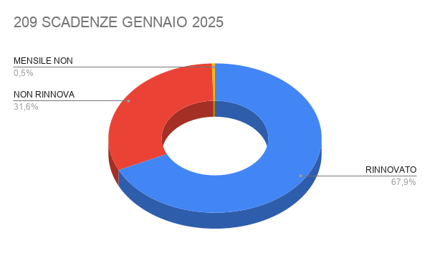
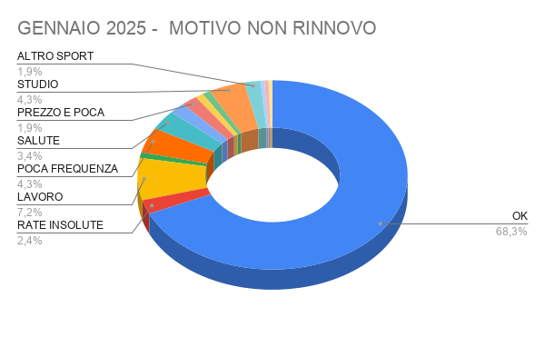

N. SCAD. GENNAIO | RINNOVATI | % RINNOVO
209 | 142 | 67.94%

Data Scadenza Precedente | Data scadenza nuova | Esito | Motivo non rinnovo | Appuntamenti | Cognome | Nome | DOVRA' PAGARE QUEST'ANNO | Età | Tipo Abbonamento Precedente | Tipo Abbonamento Nuovo | Durata | Periodo | Importo precedente | Importo Nuovo | Differenza | Quota iscrizione | Motivazione differenza pagata anno precedente | Venditore precedente | Venditore Nuovo | Motivazione | DataUltimoAccesso | NrGiorniAssenza
01/01/2025 | 01/01/2026 | RINNOVATO | OK |  | Cecchi | Andrea |  | 56 | 2.6 CLUB EXCLUSIVE | 2.6 CLUB EXCLUSIVE | 12 | M | 3100 | 3200 | 100 |  |  | Cattafesta Ylenia | Chiara Pautasso | Nuova iscrizione | 10/12/2024 16:33 | 0
01/01/2025 | 01/01/2026 | RINNOVATO | OK |  | Conte | Tommaso |  | 28 | GOLD UNDER 30 | GOLD UNDER 30 | 12 | M | 1018 | 1018 | 0 |  |  | Cattafesta Ylenia | Chiara Pautasso | Nuova iscrizione | 08/12/2024 16:51 | 2
01/01/2025 | 01/01/2026 | RINNOVATO | OK |  | Garcia Martinez | Joseph Fernando |  | 32 | GOLD UNDER 35 | GOLD UNDER 35 | 12 | M | 1138 | 1138 | 0 |  |  | Margherita Di Mauro |  | Rinnovo iscrizione | 10/12/2024 10:40 | 0
01/01/2025 | 10/01/2026 | RINNOVATO | OK |  | Ghidoni | Carlo |  | 64 | 1.0 GOLD OVER 35 | 1.0 GOLD OVER 35 | 12 | M | 2090 | 1990 | -100 |  |  | Cattafesta Ylenia | Margherita Di Mauro | Nuova iscrizione | 02/12/2024 18:59 | 8
01/01/2025 |  | NON RINNOVA | RATE INSOLUTE |  | Haji Seyedjavadi | Sayed Mohammadjavad |  | 27 | GOLD UNDER 30 |  | 12 | M |  |  | 0 |  |  | Cattafesta Ylenia |  | Nuova iscrizione | 12/10/2024 12:50 | 59
01/01/2025 |  | NON RINNOVA | LAVORO |  | Leo | Ilaria |  | 33 | SILVER UNDER 35 |  | 12 | M |  |  | 0 |  |  | Cattafesta Ylenia |  | Nuova iscrizione | 01/09/2024 15:09 | 100
01/01/2025 | 01/01/2026 | RINNOVATO | OK |  | Mormile | Edvige |  | 60 | 1.6 SILVER PARTNER OVER 35 | GYM 12MESI | 12 | M | 1618 | 1138 | -480 |  |  | Margherita Di Mauro |  | Rinnovo iscrizione | 09/12/2024 17:18 | 1
01/01/2025 |  | NON RINNOVA | PREZZO |  | Riazikermani | Dorsa |  | 30 | GOLD UNDER 30 |  | 12 | M |  |  | 0 |  |  | Cattafesta Ylenia |  | Nuova iscrizione | 06/12/2024 14:54 | 4
01/01/2025 | 01/01/2026 | RINNOVATO | OK |  | Riva | Bruno |  | 30 | GOLD UNDER 30 | GOLD UNDER 30 | 12 | M | 1018 | 1018 | 0 |  |  | Margherita Di Mauro | Chiara Pautasso | Rinnovo iscrizione | 05/12/2024 18:08 | 5
02/01/2025 |  | NON RINNOVA | POCA FREQUENZA |  | Ceresa | Isabella |  | 67 | 1.0 GOLD OVER 35 |  | 6 | M |  |  | 0 |  |  | Cattafesta Ylenia |  | Nuova iscrizione | 29/09/2024 15:18 | 72
02/01/2025 | 02/01/2026 | RINNOVATO | OK |  | Moro | Edoardo |  | 11 | UNDER 17 FAMILY |  | 12 | M | 0 |  | 0 |  |  | Rita Oliverio |  |  | 10/12/2024 14:49 | 0
02/01/2025 | 02/02/2025 | RINNOVATO | OK |  | Quero | Massimo |  | 60 | 1.0 GOLD OVER 35 | 1.0 GOLD OVER 35 | 1 | M | 99 | 99 | 0 |  |  | Sara Agnoletto | Chiara Pautasso | Nuova iscrizione | 10/12/2024 11:23 | 0
02/01/2025 | 03/03/2026 | RINNOVATO | OK |  | Ricca | Filippo |  | 18 | GOLD UNDER 17 | GOLD UNDER 25 | 6 | M | 300 | 750 | 450 |  |  | Sara Agnoletto |  | Nuova iscrizione | 18/10/2024 18:09 | 53
02/01/2025 | 02/04/2025 | RINNOVATO | OK | RECUPERO | Supertino | Monica |  | 55 | 1.7 GYM OVER 35 |  | 12 | M | 1144 |  | -1144 |  |  | Cattafesta Ylenia |  | Nuova iscrizione | 19/11/2024 14:26 | 21
02/01/2025 | 02/01/2026 | RINNOVATO | OK |  | Zambelli | Alice Bianca Maria |  | 43 | 1.5 SILVER FOR FAMILY OVER 35 | 1.5 SILVER FOR FAMILY OVER 36 | 12 | M | 1500 | 1550 | 50 |  |  | Margherita Di Mauro | Margherita Di Mauro | Rinnovo iscrizione | 10/12/2024 12:52 | 0
03/01/2025 |  | NON RINNOVA | RATE INSOLUTE |  | Abate | Andrea |  | 56 | 1.4 SILVER OVER 35 |  | 12 | M |  |  | 0 |  |  | Margherita Di Mauro |  | Nuova iscrizione | 29/01/2024 18:02 | 316
03/01/2025 |  | NON RINNOVA | LAVORO | 07/02/25 CHIAMATO PIU' VOLTE MAI DISPONIBILE | Baderna | Sergio Lorenzo |  | 63 | 1.5 SILVER FOR FAMILY OVER 35 |  | 12 | M | 1500 |  | -1500 |  |  | Margherita Di Mauro |  | Rinnovo iscrizione | 14/11/2024 19:45 | 26
03/01/2025 |  | RINNOVATO | OK | RECUPERO | Conte | Beatrice Aurora |  | 35 | SILVER UNDER 35 |  | 12 | M | 1018 |  | -1018 |  |  | Margherita Di Mauro |  | Rinnovo iscrizione | 06/08/2024 17:12 | 126
03/01/2025 | 03/01/2026 | RINNOVATO | OK |  | Fuseri | Riccardo |  | 60 | 1.5 SILVER FOR FAMILY OVER 35 | SILVER OVER 35 | 12 | M | 1500 | 1390 | -110 |  |  | Chiara Pautasso | Chiara Pautasso | Rinnovo iscrizione | 09/12/2024 17:39 | 1
03/01/2025 | 03/01/2026 | RINNOVATO | OK |  | Martinelli | Patrizia |  | 61 | 1.1 GOLD FOR FAMILY *2 TENNIS OVER 35 | SILVER PARTNER OVER 35 | 12 | M | 1550 | 1650 | 100 |  |  | Cattafesta Ylenia | Margherita Di Mauro | Nuova iscrizione | 24/11/2024 17:27 | 16
03/01/2025 | 03/01/2026 | RINNOVATO | OK |  | Olivetti | Marta |  | 24 | GOLD UNDER 25 | GOLD UNDER 25 | 12 | M | 998 | 948 | -50 |  |  | Cattafesta Ylenia | Chiara Pautasso | Nuova iscrizione | 09/12/2024 13:24 | 1
03/01/2025 | 03/01/2026 | RINNOVATO | OK |  | Tchernova | Irina |  | 15 | UNDER 17 FAMILY | UNDER 17 FAMILY | 12 | M | 0 | 600 | 600 |  |  | Chiara Pautasso | Chiara Pautasso |  | 09/12/2024 17:10 | 1
03/01/2025 | 03/01/2026 | RINNOVATO | OK |  | Tchernova | Lioudmila |  | 59 | 1.5 SILVER FOR FAMILY OVER 35 | SILVER PARTNER OVER 35 | 12 | M | 1500 | 1310 | -190 |  |  | Chiara Pautasso | Chiara Pautasso | Rinnovo iscrizione | 09/12/2024 16:55 | 1
03/01/2025 | 03/01/2026 | RINNOVATO | OK |  | Vergnano | Margherita |  | 52 | 1.4 SILVER OVER 35 | 1.4 SILVER OVER 36 | 12 | M | 1750 | 1750 | 0 |  |  | Sara Agnoletto | Margherita Di Mauro | Rinnovo iscrizione | 06/12/2024 19:04 | 4
03/01/2025 |  | NON RINNOVA | LAVORO |  | Vitali | Mattia |  | 21 | RICORRENTE FLEX GOLD U25 |  | 1 | M | 19.9 |  | -19.9 |  |  | Chiara Pautasso |  | Rinnovo iscrizione | 03/10/2024 19:06 | 68
04/01/2025 |  | NON RINNOVA | SALUTE |  | Abrate | Margherita |  | 57 | 1.7 GYM OVER 35 |  | 3 | M | 351 |  | -351 |  |  | Sara Agnoletto |  | Rinnovo iscrizione | 15/10/2024 11:36 | 56
04/01/2025 | 04/01/2026 | RINNOVATO | OK |  | Bello | Tiziano |  | 75 | 1.0 GOLD OVER 35 | 1.0 GOLD OVER 36 | 12 | M | 1900 | 1900 | 0 |  |  | Rita Oliverio | Sara Agnoletto | Rinnovo iscrizione | 06/12/2024 09:01 | 4
04/01/2025 |  | NON RINNOVA | LAVORO | 16/01 non risp.cp+ inviato wa | Bianchi | Francesco |  | 57 | 1.7 GYM OVER 35 |  | 12 | M |  |  | 0 |  |  | Cattafesta Ylenia |  | Nuova iscrizione | 06/12/2024 18:21 | 4
04/01/2025 | 14/02/2025 | RINNOVATO | OK | RECUPERO | Castelmare | Rita |  | 69 | 1.4 SILVER OVER 35 |  | 6 | M | 1146 |  | -1146 |  |  | Cattafesta Ylenia |  | Nuova iscrizione | 03/12/2024 17:29 | 7
04/01/2025 |  | NON RINNOVA | SALUTE |  | Mastromauro | Simona |  | 50 | 1.7 GYM OVER 35 |  | 3 | M |  |  | 0 |  |  | Cattafesta Ylenia |  | Nuova iscrizione | 07/12/2024 16:51 | 3
04/01/2025 | 04/12/2025 | RINNOVATO | OK |  | Piretta | Enrico |  | 26 | GYM UNDER 35 | GYM UNDER 35 | 12 | M | 928 | 928 | 0 |  |  | Sara Agnoletto | Margherita Di Mauro | Nuova iscrizione | 07/12/2024 15:29 | 3
04/01/2025 | 04/01/2026 | RINNOVATO | OK |  | Revello | Maria Paola |  | 70 | 1.8 SPECIAL CLUB 12M OVER 35 | 1.9 MORNING GOLD OVER 35 | 12 | M | 1550 | 1300 | -250 |  |  | Margherita Di Mauro | Margherita Di Mauro | Rinnovo iscrizione | 10/12/2024 12:34 | 0
05/01/2025 |  | NON RINNOVA | PREZZO |  | Giainetti | Luisa |  | 49 | 1.6 SILVER PARTNER OVER 35 |  | 12 | M | 1650 |  | -1650 |  |  | Chiara Pautasso |  | Nuova iscrizione | 09/12/2024 15:08 | 1
06/01/2025 | 03/02/2025 | RINNOVATO | OK | RECUPERO | Bori | Anna |  | 80 | 1.9 MORNING GOLD OVER 35 |  | 3 | M | 380 |  | -380 |  |  | Sara Agnoletto |  | Rinnovo iscrizione | 21/11/2024 12:55 | 19
06/01/2025 | 06/01/2025 | RINNOVATO | OK |  | Ricca | Elisabetta |  | 32 | SILVER UNDER 35 | SILVER UNDER 35 | 12 | M | 1018 | 1126 | 108 |  |  | Chiara Pautasso | Chiara Pautasso | Rinnovo iscrizione | 09/12/2024 21:26 | 1
06/01/2025 | 06/01/2026 | RINNOVATO | OK |  | Vogliotti | Augusto |  | 64 | 1.9 MORNING GOLD OVER 35 | 1.9 MORNING GOLD OVER 35 | 12 | M | 1180 | 1300 | 120 |  |  | Chiara Pautasso | Margherita Di Mauro | Rinnovo iscrizione | 09/12/2024 07:57 | 1
07/01/2025 | 22/01/2026 | RINNOVATO | OK |  | Balestri | Maddalena |  | 14 | GOLD UNDER 17 | GOLD UNDER 17 | 12 | M | 0 | 644 | 644 |  |  | Margherita Di Mauro | Margherita Di Mauro |  | 03/07/2024 15:24 | 160
07/01/2025 |  | NON RINNOVA | RATE INSOLUTE |  | Benetto | Mauro |  | 60 | 1.7 GYM OVER 35 |  | 12 | M |  |  | 0 |  |  | Loris Citterio |  | Nuova iscrizione | 23/06/2024 10:25 | 170
07/01/2025 |  | NON RINNOVA | SALUTE | deve fare un intervento non sa per quanto ne ha | Carelli | Mariangela |  | 71 | 1.4 SILVER OVER 35 |  | 6 | M | 1100 |  | -1100 |  |  | Loris Citterio |  | Nuova iscrizione | 28/08/2024 18:11 | 104
07/01/2025 | 07/01/2026 | RINNOVATO | OK |  | Diamante | Emanuele |  | 33 | GOLD UNDER 35 | SILVER UNDER 35 | 12 | M | 1238 | 1138 | -100 |  |  | Cattafesta Ylenia | Chiara Pautasso | Nuova iscrizione | 06/12/2024 19:43 | 4
07/01/2025 | 07/01/2026 | RINNOVATO | OK |  | Frigerio | Giacomo |  | 31 | GYM UNDER 30 | SILVER UNDER 35 | 12 | M | 828 | 1138 | 310 |  |  | Cattafesta Ylenia | Chiara Pautasso | Nuova iscrizione | 07/12/2024 11:56 | 3
07/01/2025 |  | NON RINNOVA | RATE INSOLUTE |  | Friolo | Monica Maria |  | 62 | 1.7 GYM OVER 35 |  | 12 | M |  |  | 0 |  |  | Cattafesta Ylenia |  | Nuova iscrizione | 23/06/2024 10:26 | 170
07/01/2025 | 30/06/2025 | RINNOVATO | OK | saa deve esere rinnovato | Guarraia | Alice Carlotta |  | 21 | GOLD UNDER 20 | GOLD UNDER 30 12 MESI | 12 | M | 778 | 0 | -778 |  | OMAGGIO AMBASSADOR SAA | Cattafesta Ylenia |  | Nuova iscrizione | 27/11/2024 19:43 | 13
07/01/2025 | 07/01/2026 | RINNOVATO | OK |  | Paderi | Alessandro |  | 24 | GOLD UNDER 25 | GOLD UNDER 30 | 12 | M | 998 | 1018 | 20 |  |  | Loris Citterio | Chiara Pautasso | Nuova iscrizione | 01/12/2024 19:32 | 9
07/01/2025 | 07/01/2026 | RINNOVATO | OK |  | Pegaso Srl Alessio | Alberto |  | 57 | 2.5 ABBONAMENTO WELFARE AZIENDALE | 2.5 ABBONAMENTO WELFARE AZIENDALE | 12 | M | 2806 | 2806 | 0 |  |  | Margherita Di Mauro | Margherita Di Mauro | Rinnovo iscrizione | 07/12/2024 10:37 | 3
07/01/2025 |  | NON RINNOVA | POCA FREQUENZA |  | Pernigotti | Antonio |  | 74 | 1.7 GYM OVER 35 |  | 12 | M | 1118 |  | -1118 |  |  | Cattafesta Ylenia |  | Nuova iscrizione | 06/12/2024 09:59 | 4
07/01/2025 | 07/01/2026 | RINNOVATO | OK |  | Petrazzi | Sonia |  | 57 | 1.8 SPECIAL CLUB 12M OVER 35 | 1.8 SPECIAL CLUB 12M OVER 35 | 12 | M | 1000 | 1000 | 0 |  |  | Francesca Perrone | Margherita Di Mauro | Rinnovo iscrizione | 07/12/2024 12:00 | 3
07/01/2025 | 07/01/2026 | RINNOVATO | OK |  | Piletta Toniot | Marco |  | 23 | GOLD UNDER 25 | GOLD UNDER 25 | 12 | M | 998 | 948 | -50 |  |  | Loris Citterio | Margherita Di Mauro | Nuova iscrizione | 02/12/2024 19:52 | 8
07/01/2025 | 07/01/2026 | RINNOVATO | OK |  | Pozzo | Eleonora |  | 40 | 1.4 SILVER OVER 35 | 1.4 SILVER OVER 35 | 12 | M | 1996 | 1750 | -246 |  |  | Cattafesta Ylenia | Margherita Di Mauro | Nuova iscrizione | 08/12/2024 13:21 | 2
07/01/2025 |  | NON RINNOVA | POCA FREQUENZA |  | Rattalino | Fabrizio |  | 50 | 1.4 SILVER OVER 35 |  | 12 | M |  |  | 0 |  |  | Cattafesta Ylenia |  | Nuova iscrizione | 01/05/2024 16:27 | 223
07/01/2025 |  | NON RINNOVA | LAVORO |  | Sedigh | Soraya |  | 19 | GOLD UNDER 20 |  | 12 | M |  |  | 0 |  |  | Cattafesta Ylenia |  | Nuova iscrizione | 21/07/2024 17:36 | 142
08/01/2025 |  | MENSILE NON ATTIVATO |  | menisle yle | Barbera | Massimiliano |  | 57 | 1.0 GOLD OVER 35 |  | 1 | M | 79 |  | -79 |  |  | Cattafesta Ylenia |  | Nuova iscrizione
08/01/2025 |  | NON RINNOVA | SALUTE | Non fa rinnovo per problemi di salute no sta frequentando | Belloni | Michele |  | 52 | 1.7 GYM OVER 35 |  | 12 | M | 1094 |  | -1094 |  |  | Cattafesta Ylenia |  | Nuova iscrizione | 07/12/2024 11:57 | 3
08/01/2025 | 08/02/2026 | RINNOVATO | OK |  | Blanco | Ilenia |  | 47 | 1.7 GYM OVER 35 | 1.7 GYM OVER 35 | 12 | M | 1094 | 1138 | 44 |  |  | Cattafesta Ylenia | Margherita Di Mauro | Nuova iscrizione | 18/11/2024 16:32 | 22
08/01/2025 | 08/06/2025 | RINNOVATO | OK |  | Ghione | Nicoletta |  | 40 | 1.7 GYM OVER 35 | 1.7 GYM OVER 35 | 12 | M | 1044 | 1044 | 0 |  |  | Chiara Pautasso | Margherita Di Mauro | Nuova iscrizione | 22/04/2024 10:46 | 232
08/01/2025 | 07/01/2026 | RINNOVATO | OK |  | Pasqualini | Bruno |  | 51 | AGONISTI FIN - FITRI | SPECIAL CLUB 12 MESI OVER 35 | 12 | M | 440 | 1056 | 616 |  |  | Sara Agnoletto | Margherita Di Mauro | Rinnovo iscrizione | 10/12/2024 16:47 | 0
08/01/2025 |  | NON RINNOVA | LAVORO |  | Pejrani | Paolo |  | 53 | 1.7 GYM OVER 35 |  | 12 | M | 1168 |  | -1168 |  |  | Cattafesta Ylenia |  | Nuova iscrizione | 29/10/2024 12:47 | 42
08/01/2025 | 08/01/2026 | RINNOVATO | OK |  | Storti | Gianluca |  | 53 | 1.0 GOLD OVER 35 | 1.0 GOLD OVER 35 | 12 | M | 1900 | 1950 | 50 |  |  | Chiara Pautasso | Chiara Pautasso | Rinnovo iscrizione | 10/12/2024 13:30 | 0
09/01/2025 | 09/01/2026 | RINNOVATO | OK |  | Dalpiaz | Francesco |  | 58 | 1.0 GOLD OVER 35 | 1.0 GOLD OVER 35 | 12 | M | 4304 | 3260 | -1044 |  |  | Chiara Pautasso |  | Rinnovo iscrizione | 30/11/2024 12:27 | 10
09/01/2025 | 09/01/2026 | RINNOVATO | OK |  | Dalpiaz | Riccardo |  | 21 | GOLD UNDER 25 | GOLD UNDER 30 | 12 | M | 0 | 1018 | 1018 |  |  | Chiara Pautasso | Chiara Pautasso | Rinnovo iscrizione | 30/11/2024 12:09 | 10
09/01/2025 | 09/04/2025 | RINNOVATO | OK |  | Dellacha' | Paolo |  | 49 | 1.4 SILVER OVER 35 | GYM OVER 35 3 MESI | 12 | M | 700 | 447 | -253 |  |  | Cattafesta Ylenia | Margherita Di Mauro | Nuova iscrizione | 25/11/2024 20:24 | 15
09/01/2025 | 09/01/2026 | RINNOVATO | OK |  | Ferrero | Andrea |  | 70 | 1.0 GOLD OVER 35 | SILVER FAMILY | 12 | M | 1600 | 1700 | 100 |  |  | Cattafesta Ylenia | Margherita Di Mauro | Nuova iscrizione | 17/11/2024 15:50 | 23
09/01/2025 |  | NON RINNOVA | ALTRA STRUTTURA | royal bartolo | La Notte | Stefano |  | 52 | 1.7 GYM OVER 35 |  | 12 | M |  |  | 0 |  |  | Cattafesta Ylenia |  | Nuova iscrizione | 31/05/2024 13:17 | 193
09/01/2025 | 09/01/2026 | RINNOVATO | OK |  | Lucchetti | Mauro |  | 71 | 1.7 GYM OVER 35 | 1.7 GYM OVER 35 | 12 | M | 1018 | 1138 | 120 |  |  | Sara Agnoletto | Chiara Pautasso | Rinnovo iscrizione | 02/12/2024 13:39 | 8
09/01/2025 | 09/07/2025 | RINNOVATO | OK |  | Nardini | Margherita |  | 17 | GOLD UNDER 17 | GOLD UNDER 17 | 12 | M | 0 | 450 | 450 |  |  | Margherita Di Mauro | Margherita Di Mauro |  | 17/11/2024 16:32 | 23
09/01/2025 | 09/01/2026 | RINNOVATO | OK |  | Nardini | Massimo |  | 54 | 1.5 SILVER FOR FAMILY OVER 35 | 1.4 SILVER OVER 35 | 12 | M | 1500 | 1750 | 250 |  |  | Margherita Di Mauro | Margherita Di Mauro | Rinnovo iscrizione | 17/11/2024 15:22 | 23
09/01/2025 | 09/01/2026 | RINNOVATO | OK |  | Pigozzi | Franca |  | 45 | 1.6 SILVER PARTNER OVER 35 | 1.6 SILVER PARTNER OVER 35 | 12 | M | 0 | 0 | 0 |  |  | Chiara Pautasso |  | Rinnovo iscrizione | 01/11/2024 11:16 | 39
09/01/2025 | 09/01/2026 | RINNOVATO | OK |  | Zocca | Maria Sole |  | 11 | GOLD UNDER 17 | GOLD UNDER 17 | 12 | M | 0 | 0 | 0 |  |  | Chiara Pautasso |  | Rinnovo iscrizione | 08/12/2024 13:11 | 2
10/01/2025 |  | NON RINNOVA | PREZZO E POCA FREQUENZA |  | Grand | Barbara |  | 60 | 1.5 SILVER FOR FAMILY OVER 35 |  | 12 | M | 1500 |  | -1500 |  |  | Margherita Di Mauro |  | Rinnovo iscrizione | 09/12/2024 18:52 | 1
10/01/2025 |  | NON RINNOVA | LAVORO |  | Lombardo | Stefania |  | 25 | GOLD UNDER 25 |  | 12 | M |  |  | 0 |  |  | Cattafesta Ylenia |  | Nuova iscrizione | 01/10/2024 18:49 | 70
10/01/2025 | 10/04/2025 | RINNOVATO | OK |  | Vaagen | Hajnalka |  | 61 | 1.7 GYM OVER 35 | 1.7 GYM OVER 35 | 3 | M | 451 | 447 | -4 |  |  | Sara Agnoletto | Sara Agnoletto | Nuova iscrizione | 05/12/2024 19:02 | 5
10/01/2025 | 10/01/2026 | RINNOVATO | OK |  | Zema | Niccolo Rudi |  | 21 | GOLD UNDER 25 | GOLD UNDER 30 | 12 | M | 0 |  | 0 |  |  | Margherita Di Mauro |  |  | 15/09/2024 16:10 | 86
11/01/2025 | 11/01/2026 | RINNOVATO | OK |  | Fazari | Franca |  | 71 | 1.7 GYM OVER 35 | 1.7 GYM OVER 35 | 12 | M | 1370 | 1138 | -232 |  |  | Cattafesta Ylenia | Chiara Pautasso | Nuova iscrizione | 09/12/2024 13:48 | 1
11/01/2025 |  | NON RINNOVA | MAI VENUTO | mai venuta!!! | Fresco | Marietta |  | 66 | 1.4 SILVER OVER 35 |  | 6 | M |  |  | 0 |  |  | Cattafesta Ylenia |  | Nuova iscrizione | 10/08/2014 14:05 | 3775
11/01/2025 | 11/01/2026 | RINNOVATO | OK |  | Legger | Bruno Massimo |  | 59 | 1.2 GOLD FOR FAMILY*1 TENNIS OVER 35 | 1.5 SILVER FOR FAMILY OVER 35 | 12 | M | 1650 | 1726 | 76 |  |  | Margherita Di Mauro | Margherita Di Mauro | Rinnovo iscrizione | 29/11/2024 17:02 | 11
11/01/2025 | 11/01/2026 | RINNOVATO | OK |  | Riggi | Enrico |  | 62 | 1.4 SILVER OVER 35 | 1.7 GYM OVER 35 | 6 | M | 1150 | 1138 | -12 |  |  | Cattafesta Ylenia | Chiara Pautasso | Nuova iscrizione | 06/12/2024 17:47 | 4
11/01/2025 | 11/01/2026 | RINNOVATO | OK |  | Satta | Marta |  | 44 | 1.5 SILVER FOR FAMILY OVER 35 | 1.5 SILVER FOR FAMILY OVER 35 | 12 | M | 1500 | 1726 | 226 |  |  | Margherita Di Mauro | Margherita Di Mauro | Rinnovo iscrizione | 09/12/2024 19:02 | 1
12/01/2025 |  | NON RINNOVA | LAVORO |  | Borgarello | Ian |  | 25 | GYM UNDER 25 |  | 12 | M |  |  | 0 |  |  | Loris Citterio |  | Nuova iscrizione | 09/12/2024 17:54 | 1
12/01/2025 |  | NON RINNOVA | POCA FREQUENZA |  | Frossi | Federico |  | 18 | GOLD UNDER 17 |  | 12 | M | 0 |  | 0 |  |  | Margherita Di Mauro |  | Rinnovo iscrizione | 09/12/2024 15:15 | 1
12/01/2025 |  | NON RINNOVA | POCA FREQUENZA |  | Frossi | Matteo Paolo |  | 52 | 1.2 GOLD FOR FAMILY*1 TENNIS OVER 35 |  | 12 | M | 1650 |  | -1650 |  |  | Margherita Di Mauro |  | Rinnovo iscrizione | 30/08/2024 17:13 | 102
12/01/2025 |  | NON RINNOVA | POCA FREQUENZA |  | La Grotta | Rita |  | 51 | 1.5 SILVER FOR FAMILY OVER 35 |  | 12 | M | 1650 |  | -1650 |  |  | Margherita Di Mauro |  | Rinnovo iscrizione | 21/08/2024 17:19 | 111
12/01/2025 |  | NON RINNOVA | SALUTE |  | Preti | Giulio |  | 90 | 1.9 MORNING GOLD OVER 35 |  | 12 | M | 1180 |  | -1180 |  |  | Rita Oliverio |  | Rinnovo iscrizione | 09/12/2024 10:49 | 1
12/01/2025 |  | NON RINNOVA | SOLO PERIODO ESTIVO |  | Scarpino | Elisa |  | 40 | 1.4 SILVER OVER 35 |  | 6 | M |  |  | 0 |  |  | Cattafesta Ylenia |  | Nuova iscrizione | 26/07/2024 11:52 | 137
13/01/2025 | 2025-12-31 | RINNOVATO | OK |  | Acquadro | Giuseppe |  | 64 | 1.4 SILVER OVER 35 | MEMBER 12 MESI | 6 | M | 1050 | 1530 | 480 |  |  | Sara Agnoletto | Margherita Di Mauro | Rinnovo iscrizione | 09/12/2024 16:01 | 1
13/01/2025 | 13/05/2025 | RINNOVATO | OK | RECUPERO | Amenta | Francesca |  | 52 | 1.4 SILVER OVER 35 |  | 12 | M | 1750 |  | -1750 |  |  | Loris Citterio |  | Nuova iscrizione | 06/12/2024 19:15 | 4
13/01/2025 | 13/01/2026 | RINNOVATO | OK |  | Borchetto | Giovanni |  | 78 | 1.0 GOLD OVER 35 | 1.0 GOLD OVER 35 | 12 | M | 1500 | 1550 | 50 |  |  | Margherita Di Mauro | Margherita Di Mauro | Rinnovo iscrizione | 22/11/2024 20:58 | 18
13/01/2025 |  | NON RINNOVA | POCA FREQUENZA |  | Borchetto | Sandra |  | 48 | 1.5 SILVER FOR FAMILY OVER 35 |  | 12 | M | 1400 |  | -1400 |  |  | Margherita Di Mauro |  | Rinnovo iscrizione | 26/07/2024 19:01 | 137
13/01/2025 | 13/01/2026 | RINNOVATO | OK |  | Cattaneo | Simona |  | 55 | 1.7 GYM OVER 35 | 1.7 GYM OVER 35 | 12 | M | 1018 | 1138 | 120 |  |  | Sara Agnoletto | Margherita Di Mauro | Rinnovo iscrizione | 09/12/2024 12:53 | 1
13/01/2025 | 13/01/2026 | RINNOVATO | OK |  | Margini | Claudia |  | 45 | 1.4 SILVER OVER 35 | 1.4 SILVER OVER 35 | 12 | M | 1750 | 1750 | 0 |  |  | Margherita Di Mauro | Chiara Pautasso | Rinnovo iscrizione | 05/12/2024 09:08 | 5
13/01/2025 | 13/01/2026 | RINNOVATO | OK |  | Ottaviano | Amedeo |  | 15 | GOLD UNDER 17 | GOLD UNDER 17 | 12 | M | 0 | 440 | 440 |  |  | Chiara Pautasso | Margherita Di Mauro |  | 06/12/2024 21:08 | 4
13/01/2025 | 13/01/2026 | RINNOVATO | OK |  | Ottaviano | Edoardo |  | 49 | 1.4 SILVER OVER 35 | 1.4 SILVER OVER 35 | 12 | M | 1500 | 1550 | 50 |  |  | Margherita Di Mauro | Margherita Di Mauro | Rinnovo iscrizione | 05/12/2024 19:06 | 5
13/01/2025 | 13/01/2026 | RINNOVATO | OK |  | Ottaviano | Leone |  | 12 | UNDER 17 FAMILY | UNDER 17 FAMILY | 12 | M | 0 | 0 | 0 |  |  | Chiara Pautasso | Margherita Di Mauro |  | 06/12/2024 19:20 | 4
13/01/2025 | 13/01/2026 | RINNOVATO | OK |  | Ottaviano | Vittorio |  | 14 | UNDER 17 FAMILY | UNDER 17 FAMILY | 12 | M | 0 | 440 | 440 |  |  | Margherita Di Mauro | Margherita Di Mauro | Rinnovo iscrizione | 06/12/2024 19:18 | 4
14/01/2025 | 14/02/2025 | RINNOVATO | OK |  | Dublino | Alessandro Angelo |  | 23 | RICORRENTE FLEX GOLD U25 | RICORRENTE FLEX GOLD U25 | 1 | M | 89 | 89 | 0 |  |  | Sara Agnoletto |  | Rinnovo iscrizione | 08/12/2024 12:38 | 2
14/01/2025 | 14/01/2026 | RINNOVATO | OK |  | Franzero | Eugenio |  | 58 | 1.1 GOLD FOR FAMILY *2 TENNIS OVER 35 | 1.1 GOLD FOR FAMILY *2 TENNIS OVER 35 | 12 | M | 1100 | 1200 | 100 |  |  | Sara Agnoletto | Margherita Di Mauro | Rinnovo iscrizione | 06/12/2024 21:29 | 4
14/01/2025 |  | NON RINNOVA | MAI VENUTO | vedi note gym | Lovato Bonardo | Paola |  | 82 | 1.4 SILVER OVER 35 |  | 6 | M |  |  | 0 |  |  | Cattafesta Ylenia |  | Nuova iscrizione | 01/09/2014 10:40 | 3753
14/01/2025 | 14/01/2026 | RINNOVATO | OK |  | Minuzzo | Giovanna Ines |  | 69 | 1.0 GOLD OVER 35 | 1.0 GOLD OVER 35 | 12 | M | 1900 | 1900 | 0 |  |  | Margherita Di Mauro | Chiara Pautasso | Rinnovo iscrizione | 10/12/2024 10:52 | 0
14/01/2025 |  | NON RINNOVA | STUDIO |  | Pavel | Federico |  | 21 | RICORRENTE FLEX GOLD U25 |  | 1 | M | 19.9 |  | -19.9 |  |  | Sara Agnoletto |  | Rinnovo iscrizione | 14/11/2024 11:56 | 26
14/01/2025 | 14/04/2026 | RINNOVATO | OK | Rinnova sicuramente ma deve rientrare la moglie con cui frequenta | Pegoraro | Luigi |  | 88 | 1.9 MORNING GOLD OVER 35 | 1.9 MORNING GOLD OVER 36 | 12 | M | 1180 | 1250 | 70 |  |  | Francesca Perrone | Margherita Di Mauro | Rinnovo iscrizione | 30/11/2024 11:41 | 10
14/01/2025 | 14/01/2026 | RINNOVATO | OK |  | Pugliano | Angela |  | 48 | 1.1 GOLD FOR FAMILY *2 TENNIS OVER 35 | 1.1 GOLD FOR FAMILY *2 TENNIS OVER 35 | 12 | M | 1100 | 1200 | 100 |  |  | Sara Agnoletto | Margherita Di Mauro | Rinnovo iscrizione | 03/12/2024 18:05 | 7
14/01/2025 | 14/02/2025 | RINNOVATO | OK |  | Puppo | Simone |  | 24 | RICORRENTE FLEX GOLD U25 | RICORRENTE FLEX GOLD U25 | 1 | M | 89 | 89 | 0 |  |  | Chiara Pautasso |  | Rinnovo iscrizione | 21/11/2024 10:53 | 19
14/01/2025 | 14/02/2025 | RINNOVATO | OK |  | Tarozzo | Elio |  | 23 | RICORRENTE FLEX GOLD U25 | RICORRENTE FLEX GOLD U25 | 1 | M | 89 | 89 | 0 |  |  | Chiara Pautasso |  | Rinnovo iscrizione | 08/12/2024 13:19 | 2
15/01/2025 | 15/01/2026 | RINNOVATO | OK |  | Ballesio | Francesca |  | 62 | 1.4 SILVER OVER 35 | 1.4 SILVER OVER 35 | 6 | M | 1200 | 1750 | 550 |  |  | Cattafesta Ylenia |  | Nuova iscrizione | 10/12/2024 15:48 | 0
15/01/2025 | 15/01/2026 | RINNOVATO | OK |  | Banin | Mariagrazia |  | 62 | 1.4 SILVER OVER 35 | 1.4 SILVER OVER 35 | 12 | M | 1630 | 1690 | 60 |  |  | Margherita Di Mauro | Margherita Di Mauro | Rinnovo iscrizione | 09/12/2024 10:45 | 1
15/01/2025 | 15/01/2026 | RINNOVATO | OK |  | Borelli | Anouk |  | 59 | 1.4 SILVER OVER 35 | 1.4 SILVER OVER 35 | 12 | M | 1750 | 1750 | 0 |  |  | Chiara Pautasso | Chiara Pautasso | Rinnovo iscrizione | 08/12/2024 10:34 | 2
15/01/2025 | 15/01/2026 | RINNOVATO | OK |  | Caruccio | Giovanni Luca |  | 62 | 1.2 GOLD FOR FAMILY*1 TENNIS OVER 35 | 1.2 GOLD FOR FAMILY*1 TENNIS OVER 36 | 12 | M | 1550 | 1700 | 150 |  |  | Margherita Di Mauro | Margherita Di Mauro | Rinnovo iscrizione | 07/12/2024 17:06 | 3
15/01/2025 | 14/01/2026 | RINNOVATO | OK |  | De Silva | Fabio |  | 51 | 1.0 GOLD OVER 35 | SILVER OVER 35 | 12 | M | 1900 | 1750 | -150 |  |  | Margherita Di Mauro | Margherita Di Mauro | Rinnovo iscrizione | 08/12/2024 18:57 | 2
15/01/2025 |  | NON RINNOVA | STUDIO |  | Koja | Mattia |  | 14 | GOLD UNDER 17 |  | 12 | M | 150 |  | -150 |  |  | Margherita Di Mauro |  | Rinnovo iscrizione | 25/08/2023 18:47 | 473
15/01/2025 |  | NON RINNOVA | STUDIO |  | Koja | Riccardo |  | 9 | GOLD UNDER 17 |  | 12 | M | 150 |  | -150 |  |  | Margherita Di Mauro |  | Rinnovo iscrizione | 01/04/2023 12:20 | 619
15/01/2025 | 15/01/2026 | RINNOVATO | OK |  | Libanori | Enrico |  | 69 | 1.4 SILVER OVER 35 | 1.4 SILVER OVER 36 | 12 | M | 1650 | 1650 | 0 |  |  | Chiara Pautasso | Margherita Di Mauro | Rinnovo iscrizione | 10/12/2024 14:28 | 0
15/01/2025 | 15/01/2026 | RINNOVATO | OK |  | Sillano | Silvia |  | 46 | 1.0 GOLD OVER 35 | 1.4 SILVER OVER 35 | 12 | M | 1900 | 1800 | -100 |  |  | Cattafesta Ylenia | Chiara Pautasso | Nuova iscrizione | 28/11/2024 19:55 | 12
15/01/2025 | 15/01/2026 | RINNOVATO | OK |  | Zugno | Tamara |  | 57 | 1.2 GOLD FOR FAMILY*1 TENNIS OVER 35 | 1.2 GOLD FOR FAMILY*1 TENNIS OVER 36 | 12 | M | 1550 | 1700 | 150 |  |  | Margherita Di Mauro | Margherita Di Mauro | Rinnovo iscrizione | 07/12/2024 17:07 | 3
16/01/2025 |  | NON RINNOVA | POCA FREQUENZA |  | Agu' | Vittorio |  | 28 | GOLD UNDER 35 |  | 12 | M | 1138 |  | -1138 |  |  | Sara Agnoletto |  | Rinnovo iscrizione | 08/12/2024 18:30 | 2
16/01/2025 | 16/01/2026 | RINNOVATO | OK |  | Argentero | Oscar |  | 67 | 1.9 MORNING GOLD OVER 35 | 1.9 MORNING GOLD OVER 35 | 12 | M | 1180 | 1300 | 120 |  |  | Margherita Di Mauro | Margherita Di Mauro | Rinnovo iscrizione | 09/12/2024 11:35 | 1
16/01/2025 |  | NON RINNOVA | ALTRO SPORT |  | Caretta | Clio |  | 14 | GOLD UNDER 17 |  | 12 | M | 0 |  | 0 |  |  | Margherita Di Mauro |  | Rinnovo iscrizione | 29/06/2024 13:08 | 164
16/01/2025 | 16/01/2026 | RINNOVATO | OK |  | Caretta | Efren |  | 56 | 1.5 SILVER FOR FAMILY OVER 35 | 1.4 SILVER OVER 35 | 12 | M | 1500 | 1750 | 250 |  |  | Margherita Di Mauro | Margherita Di Mauro | Rinnovo iscrizione | 09/12/2024 19:31 | 1
16/01/2025 |  | NON RINNOVA | ALTRO SPORT |  | Caretta | Elin |  | 20 | GOLD UNDER 25 |  | 12 | M | 390 |  | -390 |  |  | Margherita Di Mauro |  | Rinnovo iscrizione | 23/10/2024 20:23 | 48
16/01/2025 |  | NON RINNOVA | ALTRO SPORT |  | Caretta | Neva |  | 14 | GOLD UNDER 17 |  | 12 | M | 264 |  | -264 |  |  | Margherita Di Mauro |  | Rinnovo iscrizione | 29/06/2024 13:08 | 164
16/01/2025 |  | NON RINNOVA | ALTRO SPORT |  | Caretta | Noa |  | 18 | GOLD UNDER 17 |  | 12 | M | 390 |  | -390 |  |  | Margherita Di Mauro |  | Rinnovo iscrizione | 27/11/2024 19:05 | 13
16/01/2025 | 16/01/2026 | RINNOVATO | OK |  | Copperi | Paola |  | 51 | 1.5 SILVER FOR FAMILY OVER 35 | 1.4 SILVER PARTNER OVER 35 | 12 | M | 1500 | 1650 | 150 |  |  | Margherita Di Mauro | Margherita Di Mauro | Rinnovo iscrizione | 10/12/2024 14:03 | 0
16/01/2025 | 16/01/2026 | RINNOVATO | OK |  | Raviola | Barbara |  | 53 | 1.5 SILVER FOR FAMILY OVER 35 | 1.5 SILVER FOR FAMILY OVER 35 | 12 | M | 1450 | 1550 | 100 |  |  | Margherita Di Mauro | Margherita Di Mauro | Rinnovo iscrizione | 10/12/2024 14:49 | 0
16/01/2025 | 16/01/2026 | RINNOVATO | OK |  | Segat | Luca |  | 53 | 1.5 SILVER FOR FAMILY OVER 35 | 1.5 SILVER FOR FAMILY OVER 35 | 12 | M | 1450 | 1550 | 100 |  |  | Margherita Di Mauro | Margherita Di Mauro | Rinnovo iscrizione | 09/12/2024 19:57 | 1
16/01/2025 | 16/01/2026 | RINNOVATO | OK |  | Segat | Ludovica |  | 19 | GOLD UNDER 17 | GOLD UNDER 17 | 12 | M | 380 | 400 | 20 |  |  | Margherita Di Mauro | Margherita Di Mauro | Rinnovo iscrizione | 10/12/2024 13:48 | 0
16/01/2025 | 16/01/2026 | RINNOVATO | OK |  | Segat | Vittoria |  | 18 | GOLD UNDER 17 | GOLD UNDER 17 | 12 | M | 380 | 400 | 20 |  |  | Margherita Di Mauro | Margherita Di Mauro | Rinnovo iscrizione | 03/12/2024 20:40 | 7
17/01/2025 | 17/01/2026 | RINNOVATO | OK |  | Angiari | Claudio |  | 41 | 1.4 SILVER OVER 35 | 1.4 SILVER OVER 35 | 12 | M | 1946 | 1846 | -100 |  |  | Cattafesta Ylenia | Sara Agnoletto | Nuova iscrizione | 07/12/2024 13:30 | 3
17/01/2025 | 17/01/2026 | RINNOVATO | OK |  | Arcamone | Camilla Olivia |  | 11 | GOLD UNDER 17 | GOLD UNDER 17 | 12 | M | 0 | 0 | 0 |  |  | Cattafesta Ylenia | Margherita Di Mauro | Nuova iscrizione | 18/11/2024 11:25 | 22
17/01/2025 | 17/01/2026 | RINNOVATO | OK |  | Arcamone | Michele |  | 66 | 1.1 GOLD FOR FAMILY *2 TENNIS OVER 35 | CLUB EXCLUSIVE | 12 | M | 0 | 3200 | 3200 |  |  | Cattafesta Ylenia | Margherita Di Mauro | Nuova iscrizione | 10/12/2024 09:01 | 0
17/01/2025 | 17/01/2026 | RINNOVATO | OK |  | Arcamone | Nicolas |  | 7 | GOLD UNDER 17 | GOLD UNDER 17 | 12 | M | 0 | 0 | 0 |  |  | Cattafesta Ylenia | Margherita Di Mauro | Nuova iscrizione | 23/06/2024 12:21 | 170
17/01/2025 | 17/01/2026 | RINNOVATO | OK |  | Bottaro | Sergio |  | 77 | 1.4 SILVER OVER 35 | 1.4 SILVER OVER 35 | 12 | M | 1750 | 1750 | 0 |  |  | Rita Oliverio | Chiara Pautasso | Rinnovo iscrizione | 10/12/2024 08:10 | 0
17/01/2025 |  | NON RINNOVA | SALUTE | era sua intenzione rinnovare purtroppo gravi problemi di salute non hanno permesso | Cipollina | Anna Rita |  | 78 | 1.4 SILVER OVER 35 |  | 6 | M | 1146 |  | -1146 |  |  | Cattafesta Ylenia |  | Nuova iscrizione | 21/10/2024 13:34 | 50
17/01/2025 |  | NON RINNOVA | LAVORO | rientra a marzo/aprile | Gasparato | Pietro |  | 26 | GYM UNDER 25 |  | 12 | M |  |  | 0 |  |  | Sara Agnoletto |  | Nuova iscrizione | 05/12/2024 18:22 | 5
17/01/2025 |  | NON RINNOVA | TRASFERIMENTO ABITAZIONE |  | Gobetti | Martina |  | 25 | GYM UNDER 30 |  | 12 | M |  |  | 0 |  |  | Cattafesta Ylenia |  | Nuova iscrizione | 04/12/2024 20:45 | 6
17/01/2025 | 17/01/2026 | RINNOVATO | OK |  | Raya Medina | Lizbeth |  | 50 | 1.1 GOLD FOR FAMILY *2 TENNIS OVER 35 | CLUB EXCLUSIVE | 12 | M | 5056 | 3200 | -1856 |  |  | Cattafesta Ylenia | Margherita Di Mauro | Nuova iscrizione | 10/12/2024 12:13 | 0
17/01/2025 |  | NON RINNOVA | LAVORO |  | Scarano | Francesco |  | 28 | GOLD UNDER 25 |  | 12 | M | 948 |  | -948 |  |  | Sara Agnoletto |  | Rinnovo iscrizione | 07/10/2024 18:34 | 64
18/01/2025 |  | RINNOVATO | OK | 26/01 CALL PASSA IL 27 A FARE COFIDIS | Castiglia | Anna |  | 23 | GOLD UNDER 25 |  | 12 | M | 948 |  | -948 |  |  | Sara Agnoletto |  | Rinnovo iscrizione | 20/11/2024 18:50 | 20
18/01/2025 | 18/01/2026 | RINNOVATO | OK |  | Gastaldi | Cristina |  | 57 | 1.9 MORNING GOLD OVER 35 | 1.9 MORNING GOLD OVER 35 | 12 | M | 1180 | 1250 | 70 |  |  | Margherita Di Mauro | Margherita Di Mauro | Rinnovo iscrizione | 09/12/2024 09:09 | 1
18/01/2025 | 18/01/2026 | RINNOVATO | OK |  | Koja | Erid |  | 51 | 1.0 GOLD OVER 35 | 1.4 SILVER OVER 35 | 12 | M | 1550 | 1750 | 200 |  |  | Margherita Di Mauro | Margherita Di Mauro | Rinnovo iscrizione | 09/12/2024 20:21 | 1
18/01/2025 | 18/01/2026 | RINNOVATO | OK |  | Mascia | Sabrina |  | 51 | 1.4 SILVER OVER 35 | 1.4 SILVER OVER 35 | 12 | M | 1996 | 1846 | -150 |  |  | Cattafesta Ylenia | Chiara Pautasso | Nuova iscrizione | 08/12/2024 15:48 | 2
18/01/2025 |  | NON RINNOVA | ALTRA STRUTTURA | inviato wapp xke non ha risposto 3001 | Pisano | Martina |  | 38 | 1.7 GYM OVER 35 |  | 3 | M |  |  | 0 |  |  | Cattafesta Ylenia |  | Nuova iscrizione | 07/12/2024 11:06 | 3
18/01/2025 |  | NON RINNOVA | ABITAZIONE |  | Tomasinelli | Petra |  | 24 | GOLD UNDER 25 |  | 12 | M |  |  | 0 |  |  | Cattafesta Ylenia |  | Nuova iscrizione | 16/10/2024 11:41 | 55
19/01/2025 | 19/02/2025 | RINNOVATO | OK | RECUPERO | Baracco | Stefania |  | 58 | AGONISTI FIN - FITRI |  | 12 | M | 1550 |  | -1550 |  |  | Chiara Pautasso |  | Rinnovo iscrizione | 10/12/2024 13:01 | 0
19/01/2025 |  | NON RINNOVA | STUDIO |  | Berghold | Nicholas Calvani |  | 25 | RICORRENTE FLEX GOLD U25 |  | 1 | M | 19.9 |  | -19.9 |  |  | Chiara Pautasso |  | Rinnovo iscrizione | 22/11/2024 10:31 | 18
19/01/2025 |  | NON RINNOVA | STUDIO |  | Carrera | Enrico |  | 19 | GOLD UNDER 20 |  | 12 | M | 790 |  | -790 |  |  | Margherita Di Mauro |  | Rinnovo iscrizione | 24/09/2024 19:24 | 77
19/01/2025 | 19/01/2026 | RINNOVATO | OK |  | Codroico | Flavia |  | 67 | 2.3 FAMILY STAFF OVER 35 | 2.3 FAMILY STAFF OVER 35 | 12 | M | 1138 | 1138 | 0 |  |  | Cattafesta Ylenia | Margherita Di Mauro | Nuova iscrizione | 30/11/2024 16:45 | 10
19/01/2025 | 19/01/2026 | RINNOVATO | OK |  | De Vincenzo | Luca |  | 46 | 1.4 SILVER OVER 35 | 1.4 SILVER OVER 35 | 12 | M | 1750 | 1750 | 0 |  |  | Sara Agnoletto | Margherita Di Mauro | Rinnovo iscrizione | 09/12/2024 14:51 | 1
19/01/2025 | 19/01/2026 | RINNOVATO | OK |  | Del Cioppo | Emma |  | 14 | GOLD UNDER 17 | GOLD UNDER 17 | 12 | M | 578 | 828 | 250 |  |  | Cattafesta Ylenia | Chiara Pautasso | Nuova iscrizione | 09/12/2024 18:46 | 1
19/01/2025 | 19/01/2026 | RINNOVATO | OK |  | Del Cioppo | Marco |  | 51 | 1.4 SILVER OVER 35 | 1.4 SILVER OVER 35 | 12 | M | 1900 | 1750 | -150 |  |  | Cattafesta Ylenia | Chiara Pautasso | Nuova iscrizione | 09/12/2024 18:51 | 1
19/01/2025 | 19/01/2026 | RINNOVATO | OK |  | Maccagno | Lorenzo |  | 30 | SILVER UNDER 35 | GOLD UNDER 30 | 12 | M | 1018 | 1018 | 0 |  |  | Cattafesta Ylenia | Chiara Pautasso | Nuova iscrizione | 07/12/2024 13:06 | 3
19/01/2025 | 19/01/2026 | RINNOVATO | OK |  | Watch Deluxe Srl Campana | Francesco |  | 44 | 1.4 SILVER OVER 35 | 1.4 SILVER OVER 35 | 12 | M | 1650 | 1650 | 0 |  |  | Cattafesta Ylenia | Margherita Di Mauro | Nuova iscrizione | 07/12/2024 11:39 | 3
20/01/2025 | 20/01/2026 | RINNOVATO | OK |  | Cicillini | Stefania |  | 35 | GOLD UNDER 35 | SILVER UNDER 35 | 12 | M | 1138 | 1138 | 0 |  |  | Loris Citterio | Margherita Di Mauro | Nuova iscrizione | 07/12/2024 13:17 | 3
20/01/2025 | 20/01/2026 | RINNOVATO | OK |  | Corsa | Anna Fiorella |  | 67 | 1.4 SILVER OVER 35 | GYM OVER 35 | 12 | M | 1600 | 1262 | -338 |  |  | Margherita Di Mauro | Margherita Di Mauro | Rinnovo iscrizione | 15/11/2024 11:46 | 25
20/01/2025 | 20/01/2026 | RINNOVATO | OK |  | Curto | Pancrazio |  | 58 | 1.2 GOLD FOR FAMILY*1 TENNIS OVER 35 | 1.2 GOLD FOR FAMILY*1 TENNIS OVER 36 | 12 | M | 1610 | 1750 | 140 |  |  | Margherita Di Mauro | Margherita Di Mauro | Rinnovo iscrizione | 08/12/2024 18:22 | 2
20/01/2025 |  | NON RINNOVA | STUDIO |  | Del Cioppo | Diego |  | 10 | GOLD UNDER 17 |  | 12 | M |  |  | 0 |  |  | Cattafesta Ylenia |  | Nuova iscrizione | 29/11/2024 19:44 | 11
20/01/2025 | 20/01/2026 | RINNOVATO | OK |  | Dimauro | Alessandro |  | 55 | 1.4 SILVER OVER 35 | 1.4 SILVER OVER 35 | 12 | M | 1750 | 1750 | 0 |  |  | Margherita Di Mauro | Margherita Di Mauro | Rinnovo iscrizione | 10/12/2024 12:54 | 0
20/01/2025 | 20/01/2026 | RINNOVATO | OK |  | Palermo | Roberta |  | 54 | 1.4 SILVER OVER 35 | 1.4 SILVER OVER 35 | 12 | M | 1846 | 1846 | 0 |  |  | Sara Agnoletto | Margherita Di Mauro | Rinnovo iscrizione | 20/11/2024 12:59 | 20
21/01/2025 | 21/01/2026 | RINNOVATO | OK |  | Canova | Marella |  | 59 | 1.4 SILVER OVER 35 | 1.7 GYM OVER 35 | 12 | M | 700 | 1138 | 438 |  |  | Cattafesta Ylenia | Margherita Di Mauro | Nuova iscrizione | 07/12/2024 10:57 | 3
21/01/2025 | 21/01/2026 | RINNOVATO | OK |  | Canova | Marella |  | 59 | 1.7 GYM OVER 35 | 1.7 GYM OVER 35 | 12 | M | 1044 | 1138 | 94 |  |  | Cattafesta Ylenia | Margherita Di Mauro | Nuova iscrizione | 07/12/2024 10:57 | 3
21/01/2025 | 21/01/2026 | RINNOVATO | OK |  | Lucarelli | Giovanni |  | 72 | 1.7 GYM OVER 35 | 1.7 GYM OVER 35 | 12 | M | 1118 | 1138 | 20 |  |  | Loris Citterio | Margherita Di Mauro | Nuova iscrizione | 07/12/2024 18:55 | 3
22/01/2025 |  | NON RINNOVA | STUDIO |  | Alfurno | Tommaso |  | 20 | GOLD UNDER 17 |  | 12 | M | 380 |  | -380 |  |  | Margherita Di Mauro |  | Rinnovo iscrizione | 26/11/2024 18:52 | 14
22/01/2025 | 22/01/2026 | RINNOVATO | OK |  | Cauvin | Benedetta |  | 32 | SILVER UNDER 35 | SILVER UNDER 35 | 12 | M | 1018 | 1138 | 120 |  |  | Sara Agnoletto | Margherita Di Mauro | Rinnovo iscrizione | 07/12/2024 16:23 | 3
22/01/2025 |  | NON RINNOVA | RATE INSOLUTE |  | Chiabotti | Carlo |  | 31 | GOLD UNDER 35 |  | 12 | M |  |  | 0 |  |  | Cattafesta Ylenia |  | Nuova iscrizione | 22/05/2024 13:09 | 202
22/01/2025 |  | NON RINNOVA | LAVORO |  | Cosma | Stefano |  | 44 | 2.4 SWIM INDOOR OVER 35 |  | 12 | M | 1168 |  | -1168 |  |  | Cattafesta Ylenia |  | Nuova iscrizione | 17/11/2024 10:31 | 23
22/01/2025 | 2025-12-31 | RINNOVATO | OK |  | Parini | Alberto |  | 52 | 1.7 GYM OVER 35 | PASSATO A CORPORATE GEDI NEWS | 12 | M | 1044 |  | -1044 |  |  | Cattafesta Ylenia |  | Nuova iscrizione | 10/12/2024 14:16 | 0
23/01/2025 | 23/01/2026 | RINNOVATO | OK |  | Durando | Fulvio |  | 64 | 2.3 FAMILY STAFF OVER 35 | 2.3 FAMILY STAFF OVER 35 | 12 | M | 1138 | 1138 | 0 |  |  | Margherita Di Mauro | Chiara Pautasso | Rinnovo iscrizione | 06/12/2024 11:37 | 4
23/01/2025 | 23/01/2026 | RINNOVATO | OK |  | Tunesi | Francesca |  | 44 | 1.8 SPECIAL CLUB 12M OVER 35 | 1.8 SPECIAL CLUB 12M OVER 35 | 12 | M | 1550 | 1650 | 100 |  |  | Margherita Di Mauro | Margherita Di Mauro | Rinnovo iscrizione | 09/12/2024 13:54 | 1
25/01/2025 |  | NON RINNOVA | PREZZO E POCA FREQUENZA |  | Barberis | Laura Chiara |  | 69 | 1.9 MORNING GOLD OVER 35 |  | 12 | M | 1180 |  | -1180 |  |  | Margherita Di Mauro |  | Rinnovo iscrizione | 27/11/2024 09:31 | 13
25/01/2025 |  | NON RINNOVA | PREZZO E POCA FREQUENZA |  | Bazzan | Mario |  | 69 | 1.9 MORNING GOLD OVER 35 |  | 12 | M | 1180 |  | -1180 |  |  | Margherita Di Mauro |  | Rinnovo iscrizione | 27/11/2024 10:42 | 13
25/01/2025 | 25/01/2026 | RINNOVATO | OK |  | Gallarato | Iordache |  | 41 | 1.8 SPECIAL CLUB 12M OVER 35 | 1.4 SILVER OVER 35 | 12 | M | 1550 | 1550 | 0 |  |  | Francesca Perrone | Margherita Di MAuro | Rinnovo iscrizione | 08/12/2024 13:36 | 2
25/01/2025 |  | NON RINNOVA | LAVORO |  | La Ferrara | Giusi Irene Rita |  | 47 | 1.7 GYM OVER 35 |  | 3 | M | 351 |  | -351 |  |  | Cattafesta Ylenia |  | Nuova iscrizione | 02/11/2024 16:49 | 38
26/01/2025 |  | NON RINNOVA | SOLO PERIODO ESTIVO |  | Giaccone | Pierfranco |  | 54 | 1.4 SILVER OVER 35 |  | 6 | M |  |  | 0 |  |  | Loris Citterio |  | Nuova iscrizione | 20/10/2024 11:05 | 51
26/01/2025 |  | NON RINNOVA | STUDIO | 26/01 NON RISP.CP+wapp | Grosso | Carlo |  | 21 | GOLD UNDER 25 |  | 12 | M | 948 |  | -948 |  |  | Sara Agnoletto |  | Rinnovo iscrizione | 01/10/2024 19:55 | 70
26/01/2025 | 26/02/2025 | RINNOVATO | OK | RECUPERO | Pirelli Santacroce | Gabriella |  | 74 | 1.6 SILVER PARTNER OVER 35 |  | 12 | M | 1650 |  | -1650 |  |  | Margherita Di Mauro |  | Rinnovo iscrizione | 29/11/2024 11:56 | 11
27/01/2025 | 27/01/2026 | RINNOVATO | OK |  | Sicchiero | Stefania Sofia |  | 31 | GOLD UNDER 30 | GYM UNDER 35 | 12 | M | 1018 | 1018 | 0 |  |  | Chiara Pautasso | Margherita Di Mauro | Rinnovo iscrizione | 10/12/2024 11:26 | 0
28/01/2025 | 28/01/2026 | RINNOVATO | OK |  | Baldini | Chiara |  | 54 | 1.4 SILVER OVER 35 | 1.4 SILVER OVER 35 | 12 | M | 1700 | 1800 | 100 |  |  | Cattafesta Ylenia | Margherita Di Mauro | Nuova iscrizione | 08/12/2024 18:15 | 2
28/01/2025 | 28/01/2026 | RINNOVATO | OK |  | Balestri | Benedetta Maria |  | 18 | GOLD UNDER 17 | GOLD UNDER 17 | 12 | M | 0 | 644 | 644 |  |  | Margherita Di Mauro | Margherita Di Mauro |  | 16/10/2024 15:53 | 55
28/01/2025 |  | NON RINNOVA | ALTRA STRUTTURA |  | Bonomi | Marco |  | 53 | 1.0 GOLD OVER 35 |  | 12 | M |  |  | 0 |  |  | Cattafesta Ylenia |  | Nuova iscrizione | 26/02/2024 14:29 | 288
28/01/2025 |  | NON RINNOVA | STUDIO | 26/01 NON RISP.CP inviato wapp | Carafoli Bozzalla | Giulia |  | 22 | GOLD UNDER 25 |  | 12 | M |  |  | 0 |  |  | Cattafesta Ylenia |  | Nuova iscrizione | 05/11/2024 21:23 | 35
28/01/2025 |  | NON RINNOVA | LAVORO |  | Cisotto | Desir |  | 36 | SILVER UNDER 35 |  | 12 | M | 1018 |  | -1018 |  |  | Chiara Pautasso |  | Rinnovo iscrizione | 21/10/2024 20:39 | 50
28/01/2025 | 28/01/2026 | RINNOVATO | OK |  | Deregibus | Mauro |  | 70 | 1.4 SILVER OVER 35 | 1.4 SILVER OVER 35 | 12 | M | 1750 | 1750 | 0 |  |  | Chiara Pautasso | Chiara Pautasso | Rinnovo iscrizione | 10/12/2024 11:35 | 0
28/01/2025 |  | NON RINNOVA | PREZZO E POCA FREQUENZA |  | Esemplare | Davide |  | 39 | 1.4 SILVER OVER 35 |  | 12 | M | 1654 |  | -1654 |  |  | Margherita Di Mauro |  | Rinnovo iscrizione | 29/10/2024 18:51 | 42
28/01/2025 | 04/02/2025 | RINNOVATO | OK |  | Sassi | Andrealisa |  | 32 | SILVER UNDER 35 | SILVER UNDER 35 | 12 | M | 1018 | 1138 | 120 |  |  | Loris Citterio | Chiara Pautasso | Nuova iscrizione | 17/10/2024 10:58 | 54
28/01/2025 | 28/02/2025 | RINNOVATO | OK | RECUPERO | Sicca | Ludovica |  | 30 | SILVER UNDER 35 |  | 12 | M | 1018 |  | -1018 |  |  | Loris Citterio |  | Nuova iscrizione | 10/12/2024 10:39 | 0
28/01/2025 |  | NON RINNOVA | LAVORO |  | Zema | Francesco |  | 28 | GYM UNDER 25 |  | 12 | M |  |  | 0 |  |  | Loris Citterio |  | Nuova iscrizione | 30/03/2024 14:40 | 255
29/01/2025 | 29/01/2026 | RINNOVATO | OK |  | Balestri | Corrado |  | 58 | 1.4 SILVER OVER 35 | 1.4 SILVER OVER 35 | 12 | M | 1750 | 1750 | 0 |  |  | Margherita Di Mauro | Margherita Di Mauro | Rinnovo iscrizione | 10/12/2024 15:22 | 0
29/01/2025 | 29/01/2026 | RINNOVATO | OK |  | Capra | Luciano |  | 69 | 1.8 SPECIAL CLUB 12M OVER 35 | 1.0 GOLD OVER 35 | 12 | M | 1620 | 1800 | 180 |  |  | Margherita Di Mauro | Margherita Di Mauro | Rinnovo iscrizione | 10/12/2024 12:38 | 0
29/01/2025 | 29/01/2026 | RINNOVATO | OK |  | Coppo | Lucia Maria |  | 54 | 1.4 SILVER OVER 35 | 1.4 SILVER OVER 35 | 12 | M | 1738 | 1750 | 12 |  |  | Margherita Di Mauro | Margherita Di Mauro | Rinnovo iscrizione | 04/12/2024 20:18 | 6
29/01/2025 | 29/04/2025 | RINNOVATO | OK |  | De Ferrari | Caterina |  | 53 | 2.4 SWIM INDOOR OVER 35 | 2.4 SWIM INDOOR OVER 35 | 3 | M | 351 | 447 | 96 |  |  | Margherita Di Mauro | Margherita Di Mauro | Nuova iscrizione | 10/12/2024 14:32 | 0
29/01/2025 | 29/01/2026 | RINNOVATO | OK |  | Dimauro | Monica |  | 58 | 1.4 SILVER OVER 35 | 1.4 SILVER OVER 35 | 12 | M | 1750 | 1750 | 0 |  |  | Margherita Di Mauro | Margherita Di Mauro | Rinnovo iscrizione | 08/12/2024 19:06 | 2
29/01/2025 | 29/02/2025 | RINNOVATO | OK |  | Verrascina | Marco |  | 26 | RICORRENTE FLEX GOLD U25 | RICORRENTE FLEX GOLD U25 | 1 | M | 89 | 89 | 0 |  |  | Chiara Pautasso | Chiara Pautasso | Rinnovo iscrizione | 27/11/2024 17:21 | 13
30/01/2025 | 30/01/2026 | RINNOVATO | OK |  | Bevilacqua | Simona |  | 66 | 1.5 SILVER FOR FAMILY OVER 35 | 1.5 SILVER FOR FAMILY OVER 35 | 12 | M | 1500 | 1650 | 150 |  |  | Margherita Di Mauro | Margherita Di Mauro | Rinnovo iscrizione | 10/12/2024 14:57 | 0
30/01/2025 |  | NON RINNOVA | LAVORO |  | Del Tasso | Rinaldo |  | 48 | 1.4 SILVER OVER 35 |  | 12 | M |  |  | 0 |  |  | Cattafesta Ylenia |  | Nuova iscrizione | 08/06/2024 12:51 | 185
30/01/2025 | 28/02/2025 | RINNOVATO | OK | RECUPERO | Manni | Pia |  | 64 | 1.4 SILVER OVER 35 |  | 12 | M | 1750 |  | -1750 |  |  | Loris Citterio |  | Nuova iscrizione | 03/12/2024 17:51 | 7
30/01/2025 |  | NON RINNOVA | PREZZO PER FREQUENZA |  | Pittana | Laura Stefania |  | 37 | GOLD UNDER 35 |  | 12 | M | 1138 |  | -1138 |  |  | Sara Agnoletto |  | Rinnovo iscrizione | 04/12/2024 17:38 | 6
31/01/2025 | 31/01/2026 | RINNOVATO | OK |  | Abbona | Enrico |  | 19 | GOLD UNDER 25 | GOLD UNDER 25 | 12 | M | 948 | 948 | 0 |  |  | Sara Agnoletto | Chiara Pautasso | Rinnovo iscrizione | 06/12/2024 16:50 | 4
31/01/2025 |  | NON RINNOVA | ALTRA STRUTTURA | MC FIT VICINO AL LAVORO | Barbati | Marie Charlotte |  | 33 | GOLD UNDER 35 |  | 12 | M | 1018 |  | -1018 |  |  | Margherita Di Mauro |  | Rinnovo iscrizione | 09/12/2024 21:12 | 1
31/01/2025 | 31/01/2026 | RINNOVATO | OK |  | Chiariglione | Giancarla |  | 69 | 1.1 GOLD FOR FAMILY *2 TENNIS OVER 35 | GOLD OVER 35 | 12 | M | 1700 | 1850 | 150 |  |  | Margherita Di Mauro | Margherita Di Mauro | Rinnovo iscrizione | 10/12/2024 16:49 | 0
31/01/2025 | 28/02/2025 | RINNOVATO | OK |  | Curto | Fabrizio |  | 23 | RICORRENTE FLEX GOLD U25 | RICORRENTE FLEX GOLD U25 | 1 | M | 89 |  | -89 |  |  | Chiara Pautasso | Chiara Pautasso | Rinnovo iscrizione | 10/12/2024 11:33 | 0
31/01/2025 | 31/01/2026 | RINNOVATO | OK |  | Gazzera | Daniele |  | 19 | TRIATHLON ACADEMY UNDER 20 | TRIATHLON ACADEMY UNDER 20 | 12 | M | 1000 |  | -1000 |  |  | Sara Agnoletto | Chiara Pautasso | Rinnovo iscrizione | 09/12/2024 19:04 | 1
31/01/2025 |  | NON RINNOVA | POCA FREQUENZA |  | Giletti | Paola |  | 45 | 1.4 SILVER OVER 35 |  | 12 | M |  |  | 0 |  |  | Loris Citterio |  | Nuova iscrizione | 14/07/2024 18:00 | 149
31/01/2025 | 31/03/2025 | RINNOVATO | OK | RECUPERO | Greppi | Teresa |  | 84 | 1.9 MORNING GOLD OVER 35 |  | 12 | M | 1180 |  | -1180 |  |  | Margherita Di Mauro |  | Rinnovo iscrizione | 06/11/2024 12:35 | 34
31/01/2025 | 31/01/2026 | RINNOVATO | OK |  | Manero Saccomandi | Miranda |  | 80 | 1.4 SILVER OVER 35 | 1.4 SILVER OVER 35 | 12 | M | 1846 | 1846 | 0 |  |  | Chiara Pautasso | Margherita Di Mauro | Rinnovo iscrizione | 30/11/2024 12:04 | 10
31/01/2025 | 31/01/2026 | RINNOVATO | OK |  | Mortellaro | Massimiliano |  | 52 | 1.4 SILVER OVER 35 | 1.4 SILVER OVER 35 | 12 | M | 1650 | 1750 | 100 |  |  | Margherita Di Mauro | Margherita Di Mauro | Rinnovo iscrizione | 09/12/2024 17:36 | 1
31/01/2025 | 31/01/2026 | RINNOVATO | OK |  | Ocleppo | Daria |  | 38 | 2.4 SWIM INDOOR OVER 35 | 2.4 SWIM INDOOR OVER 35 | 12 | M | 994 | 1138 | 144 |  |  | Margherita Di Mauro | Margherita Di Mauro | Rinnovo iscrizione | 09/12/2024 13:06 | 1
31/01/2025 | 31/01/2025 | RINNOVATO | OK |  | Piccolo | Susanna |  | 59 | 1.5 SILVER FOR FAMILY OVER 35 | GOLD FOR FAMILY OVER 35 | 12 | M | 1550 | 1650 | 100 |  |  | Margherita Di Mauro | Margherita Di Mauro | Rinnovo iscrizione | 10/12/2024 13:12 | 0
31/01/2025 |  | NON RINNOVA | SALUTE |  | Recalcati | Franca |  | 85 | 1.9 MORNING GOLD OVER 35 |  | 3 | M | 380 |  | -380 |  |  | Margherita Di Mauro |  | Rinnovo iscrizione | 27/11/2024 10:11 | 13
31/01/2025 | 31/01/2026 | RINNOVATO | OK |  | Repellino | Michela |  | 35 | GOLD UNDER 35 | GOLD UNDER 35 | 12 | M | 1138 | 1258 | 120 |  |  | Margherita Di Mauro | Chiara Pautasso | Rinnovo iscrizione | 10/12/2024 12:25 | 0
31/01/2025 |  | RINNOVATO | OK | RECUPERO | Riva | Amedeo |  | 34 | GOLD UNDER 35 |  | 12 | M | 1138 |  | -1138 |  |  | Chiara Pautasso |  | Rinnovo iscrizione | 05/12/2024 09:16 | 5
31/01/2025 | 31/01/2026 | RINNOVATO | OK |  | Rosca | Eugenia |  | 76 | 1.4 SILVER OVER 35 | MORNING GOLD OVER 35 | 12 | M | 1550 | 1300 | -250 |  |  | Margherita Di Mauro | Margherita Di Mauro | Rinnovo iscrizione | 08/12/2024 13:49 | 2
31/01/2025 |  | RINNOVATO | OK | RECUPERO | Simone | Lorenzo |  | 41 | 1.7 GYM OVER 35 |  | 12 | M | 1018 |  | -1018 |  |  | Sara Agnoletto |  | Rinnovo iscrizione | 05/11/2024 19:44 | 35

FEBBRAIO 25
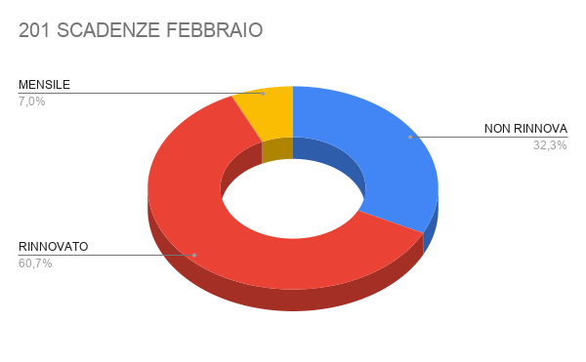
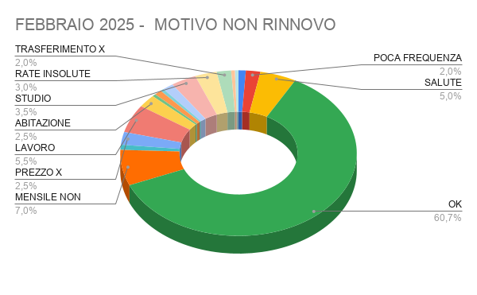

Data Scadenza Precedente | Data scadenza nuova | Esito | Motivo non rinnovo | LAMENTELE/NOTE | Cognome | Nome | DOVRA' PAGARE QUEST'ANNO | Età | Tipo Abbonamento Precedente | Tipo Abbonamento Nuovo | Durata | Periodo | Importo precedente | Importo Nuovo | Differenza | Quota iscrizione | Motivazione differenza pagata anno precedente | Venditore precedente | Venditore Nuovo | Motivazione | EmailIndirizzo | SMS | DataUltimoAccesso | NrGiorniAssenza
01/02/2025 |  | NON RINNOVA | BIMBO CON FAMILY |  | Boldetti | Ginevra |  | 7 | UNDER 17 FAMILY |  | 12 | M | 0€ |  | 0€ |  |  | Chiara Pautasso |  | Rinnovo iscrizione | carlotta.raballo@gmail.com | 3.35E+09
01/02/2025 |  | NON RINNOVA | POCA FREQUENZA |  | Boldetti | Giulio |  | 40 | 1.5 SILVER FOR FAMILY OVER 35 |  | 12 | M | 1,500€ |  | -1,500€ |  |  | Chiara Pautasso |  | Rinnovo iscrizione | giulioboldetti@gmail.com | 3.33E+09 |  | 2
01/02/2025 |  | NON RINNOVA | SALUTE | NON RINNOVA PER INTERVENTO LA TERRA' FERMA DIVERSI MESI DM | De Feo | Annafranca |  | 56 | 1.7 GYM OVER 35 |  | 12 | M | 1,018€ |  | -1,018€ |  |  | Loris Citterio |  | Nuova iscrizione | annafrancadefeo@gmail.com | 3.20E+09 |  | 5
01/02/2025 | 01/03/2026 | RINNOVATO | OK |  | Gandiglio | Adriana |  | 67 | 1.4 SILVER OVER 35 | SILVER OVER 35 | 12 | M | 1,850€ | 1850 | 0€ |  |  | Cattafesta Ylenia | Margherita Di Mauro | Nuova iscrizione | gandiglioa@gmail.com | 3.39E+09 |  | 0
01/02/2025 | 01/02/2026 | RINNOVATO | OK |  | Graziano | Daniele |  | 29 | GOLD UNDER 30 | SIVLER UNDER 30 | 12 | M | 1,118€ | 948 | -170€ |  |  | Cattafesta Ylenia | Chiara Pautasso | Nuova iscrizione | daniele.graziano226@gmail.com | 3.30E+09 |  | 3
01/02/2025 |  | NON RINNOVA | POCA FREQUENZA |  | Raballo | Carlotta |  | 39 | 1.5 SILVER FOR FAMILY OVER 35 |  | 12 | M | 1,500€ |  | -1,500€ |  |  | Chiara Pautasso |  | Rinnovo iscrizione | carlotta.raballo@gmail.com | 3.39E+09 |  | 190
01/02/2025 |  | MENSILE | MENSILE NON RINNOVATO |  | Rossi | Maria Luisa |  | 52 | 1.0 GOLD OVER 35 |  | 1 | M | 99€ |  | -99€ |  |  | Sara Agnoletto |  | Nuova iscrizione | marialuisarossi1@yahoo.it | 3.38E+09
01/02/2025 | 2025-12-31 | RINNOVATO | OK |  | Toso | Stefania |  | 56 | 1.0 GOLD OVER 35 | MEMBER | 1 | M | 99€ | 1500 | 1,401€ |  |  | Chiara Pautasso | Cattafesta Ylenia | Nuova iscrizione | esseti2011@gmail.com | 3.47E+09 |  | 1
02/02/2025 |  | MENSILE | MENSILE NON RINNOVATO |  | Barbagiovanni Piseia | Simone |  | 30 | 1.0 GOLD OVER 35 |  | 1 | M | 99€ |  | -99€ |  |  | Sara Agnoletto |  | Nuova iscrizione | barba.95@hotmail.com | 3.35E+09 |  | 10
02/02/2025 |  | NON RINNOVA | sapzio per smart working struttura non compatibile voelva sia sport che lavoro | stop per rinnovo per motivi di lavoro. buisiness lounge durante l'anno inutilizzabile causa eventi.lavoro +sport | Barboni | Gianluca |  | 25 | GOLD UNDER 25 |  | 12 | M | 948€ |  | -948€ |  |  | Loris Citterio |  | Nuova iscrizione | me@gianlucabarboni.it | 3.91E+09 |  | 100
02/02/2025 | 02/02/2026 | RINNOVATO | OK |  | Costantini | Mario |  | 53 | 1.4 SILVER OVER 35 | 1.4 SILVER OVER 35 | 12 | M | 1,750€ | 1750 | 0€ |  |  | Sara Agnoletto | Chiara Pautasso | Rinnovo iscrizione | mario.costantini@nevasgr.com | 3.48E+09 |  | 0
02/02/2025 |  | NON RINNOVA | PREZZO X FREQUENZA | POCHE FREQUENZE NON E' GIUSTIFICATA LA SPESA dm | Melloni | Claudia Donatella |  | 60 | 1.4 SILVER OVER 35 |  | 12 | M | 1,750€ |  | -1,750€ |  |  | Loris Citterio |  | Nuova iscrizione | melloniclaudia@gmail.com | 3.66E+09 |  | 106
02/02/2025 | 02/02/2026 | RINNOVATO | OK |  | Orla | Alessia |  | 33 | SILVER UNDER 35 | SILVER UNDER 35 | 12 | M | 756€ | 840 | 84€ |  |  | Francesca Perrone | Margherita Di Mauro | Rinnovo iscrizione | alessia_orla@outlook.it | 3.48E+09 |  | 5
02/02/2025 |  | NON RINNOVA | LAVORO | TRASFERITO IN SPAGNA dm | Quero | Massimo |  | 61 | 1.0 GOLD OVER 35 |  | 1 | M | 99€ |  | -99€ |  |  | Chiara Pautasso |  | Rinnovo iscrizione | info@crossmonster.com | 3.89E+09 |  | 1
02/02/2025 | 02/05/2025 | RINNOVATO | OK | RECUPERO | Righetti | Marco |  | 57 | 1.0 GOLD OVER 35 |  | 12 | M | 1,550€ |  | -1,550€ |  |  | Margherita Di Mauro |  | Rinnovo iscrizione | m.righetti@atwebco.com | 3.49E+09 |  | 36
02/02/2025 | 02/02/2026 | RINNOVATO | OK |  | Sobrero | Pietro |  | 71 | 1.4 SILVER OVER 35 | 1.4 SILVER OVER 35 | 12 | M | 1,650€ | 1750 | 100€ |  |  | Margherita Di Mauro | Margherita Di Mauro | Rinnovo iscrizione | sobreropietro@gmail.com | 3.36E+09 |  | 2
02/02/2025 | 02/02/2026 | RINNOVATO | OK |  | Venzon | Luca |  | 64 | 1.7 GYM OVER 35 | 1.7 GYM OVER 35 | 12 | M | 1,018€ | 1138 | 120€ |  |  | Chiara Pautasso | Margherita Di Mauro | Rinnovo iscrizione | luca.venzon@icloud.com | 3.36E+09 |  | 3
03/02/2025 | 03/02/2026 | RINNOVATO | OK |  | Bonifacino | Matteo |  | 48 | AGONISTI FIN - FITRI | OVER 35 SILVER | 12 | M | 1,650€ | 1650 | 0€ |  |  | Sara Agnoletto | Margherita Di Mauro | Rinnovo iscrizione | bonifaxm@hotmail.com | 3.36E+09 |  | 3
03/02/2025 | 06/05/2025 | RINNOVATO | OK |  | Bori | Anna |  | 81 | 1.9 MORNING GOLD OVER 35 | 1.9 MORNING GOLD OVER 35 | 3 | M | 380€ | 400 | 20€ |  |  | Sara Agnoletto | Margherita Di Mauro | Rinnovo iscrizione | borianna@alice.it | 3.35E+08 |  | 2
03/02/2025 | 03/02/2026 | RINNOVATO | OK |  | Cerutti | Federica |  | 56 | 1.7 GYM OVER 35 | GYM OVER 35 | 3 | M | 0€ | 1500 | 1,500€ |  |  | Margherita Di Mauro | Margherita Di Mauro |  | federicacerutti69@gmail.com | 3.48E+09 |  | 1
03/02/2025 | 03/02/2026 | RINNOVATO | OK |  | Codroico | Martina |  | 32 | SILVER UNDER 35 | GYM UNDER 35 | 12 | M | 1,018€ | 1018 | 0€ |  |  | Margherita Di Mauro | Margherita Di Mauro | Rinnovo iscrizione | martina.codroico@gmail.com | 3.48E+09 |  | 2
03/02/2025 |  | NON RINNOVA | LAVORO |  | Coppo | Giuliana |  | 59 | 1.0 GOLD OVER 35 |  | 1 | M | 89€ |  | -89€ |  |  | Cattafesta Ylenia |  | Nuova iscrizione | avvocatocoppo@hotmail.it | 3.76E+09 |  | 6
03/02/2025 | 03/02/2026 | RINNOVATO | OK |  | Gastaldi | Pierluigi |  | 62 | 1.2 GOLD FOR FAMILY | GOLD FOR FAMILY | 12 | M | 1,600€ | 1700 | 100€ |  |  | Margherita Di Mauro | Margherita Di Mauro | Rinnovo iscrizione | piergastaldi@studiogastaldi.it | 3.41E+09 |  | 7
03/02/2025 |  | NON RINNOVA | ABITAZIONE |  | Mangiarotti | Valentina |  | 56 | 1.7 GYM OVER 35 |  | 12 | M | 994€ |  | -994€ |  |  | Sara Agnoletto |  | Rinnovo iscrizione | mvalentinaclaudia@yahoo.com | 3.50E+09 |  | 257
03/02/2025 | 03/02/2026 | RINNOVATO | OK |  | Petruzzelli | Lisa |  | 33 | SILVER UNDER 35 | SILVER UNDER 35 | 12 | M | 1,018€ | 1138 | 120€ |  |  | Chiara Pautasso | chiara Pautasso | Rinnovo iscrizione | lisa.petruzzelli@gmail.com | 3.49E+09 |  | 12
04/02/2025 | 04/02/2026 | RINNOVATO | OK |  | Bilbilushi | Irena |  | 48 | 1.4 SILVER OVER 35 | SILVER OVER 35 | 12 | M | 1,846€ | 1846 | 0€ |  |  | Cattafesta Ylenia | Margherita Di Mauro | Nuova iscrizione | irena.qosja@libero.it | 3.41E+09 |  | 3
04/02/2025 | 04/02/2026 | RINNOVATO | OK |  | Bona | Alberto |  | 28 | SILVER UNDER 35 | SILVER UNDER 35 | 12 | M | 1,018€ | 1018 | 0€ |  |  | Chiara Pautasso | Chiara Pautasso | Rinnovo iscrizione | albibona97@gmail.com | 3.35E+09 |  | 3
04/02/2025 |  | NON RINNOVA | PREZZO FREQUENZA | DA UNDER 35 A OVER PROPOSTO 140 EURO AL MESE VIENE TROPPO POCO NON GIUSTIFICATA LA SPESA | Depetris | Ilaria |  | 38 | GOLD UNDER 35 |  | 12 | M | 1,138€ |  | -1,138€ |  |  | Sara Agnoletto |  | Rinnovo iscrizione | ilaria.depetris@gmail.com | 3.35E+09 |  | 3
04/02/2025 | 04/02/2026 | RINNOVATO | OK |  | Fabrizio | Cristina |  | 49 | 1.4 SILVER OVER 35 | GYM OVER 35 | 12 | M | 1,846€ | 1138 | -708€ |  |  | Sara Agnoletto | Chiara Pautasso | Rinnovo iscrizione | cristina.fabrizio@regione.piemonte.it | 3.47E+09 |  | 2
04/02/2025 | 04/02/2026 | RINNOVATO | OK |  | Monteduro | Cristina |  | 57 | 1.4 SILVER OVER 35 | 1.4 SILVER OVER 35 | 12 | M | 1,750€ | 1750 | 0€ |  |  | Margherita Di Mauro | Margherita Di Mauro | Rinnovo iscrizione | cmonteduro@gmail.com | 3.29E+09 |  | 11
04/02/2025 |  | MENSILE | MENSILE NON RINNOVATO |  | Mossotto | Alberto |  | 54 | 1.0 GOLD OVER 35 |  | 1 | M | 89€ |  | -89€ |  |  | Danilo Mazzeo |  | Nuova iscrizione | albmos@gmail.com | 3.36E+09 |  | 0
04/02/2025 |  | NON RINNOVA | PREZZO |  | Pistarà | Paolo |  | 38 | 1.0 GOLD OVER 35 |  | 12 | M | 1,630€ |  | -1,630€ |  |  | Sara Agnoletto |  | Rinnovo iscrizione | paolopista@yahoo.it | 3.48E+09 |  | 5
04/02/2025 | 04/02/2025 | RINNOVATO | OK |  | Sala | Gianmarco |  | 48 | 1.4 SILVER OVER 35 | SILVER OVER 35 | 12 | M | 1,650€ | 1800 | 150€ |  |  | Chiara Pautasso | Chiara Pautasso | Rinnovo iscrizione | gianmarco.sala@gmail.com | 3.32E+09 |  | 3
05/02/2025 |  | MENSILE | MENSILE NON RINNOVATO |  | Boni | Lorenzo |  | 57 | 1.0 GOLD OVER 35 | 1.0 GOLD OVER 35 | 1 | M | 99€ | 99 | 0€ |  |  | Cattafesta Ylenia | Francesca Perrone | Nuova iscrizione | bonilorenzo@citotappeti.it | 3.48E+09 |  | 0
05/02/2025 | 05/05/2025 | RINNOVATO | OK | RECUPERO | Bruno | Clara |  | 66 | 1.4 SILVER OVER 35 |  | 12 | M | 1,631€ |  | -1,631€ |  |  | Loris Citterio |  | Nuova iscrizione | clara.bruno.mab@gmail.com | 3.38E+09 |  | 2
05/02/2025 | 05/05/2025 | RINNOVATO | OK | RECUPERO | Debiasi | Luca |  | 32 | GOLD UNDER 35 |  | 12 | M | 1,138€ |  | -1,138€ |  |  | Sara Agnoletto |  | Rinnovo iscrizione | luca.debiasi@hotmail.it | 3.39E+09 |  | 3
05/02/2025 | 05/02/2026 | RINNOVATO | OK |  | Lanaro | Simonetta |  | 58 | 1.4 SILVER OVER 35 | GYM OVER 35 | 12 | M | 1,850€ | 1138 | -712€ |  |  | Cattafesta Ylenia | Margherita Di Mauro | Nuova iscrizione | dott.lanaro@gmail.com | 3.39E+09 |  | 1
05/02/2025 |  | NON RINNOVA | SOLO PERIODI BREVI, SOLO PERIODO ESTIVO |  | Polistina Geom | Vittorio |  | 71 | 1.0 GOLD OVER 35 |  | 12 | M | 1,990€ |  | -1,990€ |  |  | Margherita Di Mauro |  | Rinnovo iscrizione | vittoriopolistina@gmail.com | 3.40E+09 |  | 0
05/02/2025 |  | NON RINNOVA | ABITAZIONE | SPESSO VOLANO NEGLI STATI UNITI DALLA FIGLIA SAREBBE COMODO FARE INGRESSI PASSANO A VIRGIN HANNO COMPRATO UN CARNET INGRESSI CHE NON SCADE | Pozzi | Giuseppina |  | 69 | 1.5 SILVER FOR FAMILY OVER 35 |  | 12 | M | 1,500€ |  | -1,500€ |  |  | Margherita Di Mauro |  | Rinnovo iscrizione | jose1956@yahoo.it | 3.48E+09 |  | 15
05/02/2025 | 06/02/2026 | RINNOVATO | OK |  | Serafini | Marta |  | 34 | 1.0 GOLD OVER 35 | 1.0 GOLD OVER 35 | 1 | M | 99€ | 1288 | 1,189€ |  |  | Sara Agnoletto | Cattafesta Ylenia | Nuova iscrizione | marta.serafini91@gmail.com | 3.27E+09
05/02/2025 |  | NON RINNOVA | ABITAZIONE | SPESSO VOLANO NEGLI STATI UNITI DALLA FIGLIA SAREBBE COMODO FARE INGRESSI PASSANO A VIRGIN HANNO COMPRATO UN CARNET INGRESSI CHE NON SCADE | Zerbinati | Franco |  | 76 | 1.5 SILVER FOR FAMILY OVER 35 |  | 12 | M | 1,500€ |  | -1,500€ |  |  | Margherita Di Mauro |  | Rinnovo iscrizione | star56@alice.it | 3.50E+09 |  | 15
06/02/2025 |  | NON RINNOVA | sapzio per smart working struttura non compatibile voelva sia sport che lavoro |  | Autino | Marco |  | 25 | GOLD UNDER 25 |  | 12 | M | 948€ |  | -948€ |  |  | Loris Citterio |  | Nuova iscrizione | marco.auti@gmail.com | 3.67E+09 |  | 132
06/02/2025 | 06/02/2025 | RINNOVATO | OK |  | Cozza | Giancarlo |  | 88 | 1.9 MORNING GOLD OVER 35 | 1.9 MORNING GOLD OVER 35 | 12 | M | 1,180€ | 1250 | 70€ |  |  | Rita Oliverio | Margherita Di Mauro | Rinnovo iscrizione | giancarlocozza@yahoo.it | 3.36E+09 |  | 66
06/02/2025 |  | MENSILE | MENSILE NON RINNOVATO |  | Macchioni | Marco |  | 61 | 1.0 GOLD OVER 35 |  | 1 | M | 89€ |  | -89€ |  |  | Francesca Perrone |  | Nuova iscrizione | bodio85@gmail.com | 3.49E+09 |  | 0
06/02/2025 |  | NON RINNOVA | LAVORO |  | Merlo | Cristina |  | 60 | 1.7 GYM OVER 35 |  | 12 | M | 1,118€ |  | -1,118€ |  |  | Cattafesta Ylenia |  | Nuova iscrizione | home.clm@libero.it | 3.49E+09 |  | 197
06/02/2025 | 06/02/2026 | RINNOVATO | OK |  | Whiteready S.r.l. Caprotti | Luisa Bruna |  | 69 | 1.4 SILVER OVER 35 | WELFARE AZIENDALE | 12 | M | 1,700€ | 2196 | 496€ |  |  | Margherita Di Mauro | Margherita Di Mauro | Rinnovo iscrizione | lcaprotti@whiteready.com | 3.36E+09 |  | 1
07/02/2025 | 07/02/2026 | RINNOVATO | OK |  | Bianchi | Sandro |  | 64 | 1.2 GOLD FOR FAMILY*1 TENNIS OVER 35 | 1.2 GOLD FOR FAMILY*1 TENNIS OVER 36 | 12 | M | 1,500€ | 1750 | 250€ |  |  | Margherita Di Mauro | Margherita Di Mauro | Rinnovo iscrizione | s.bianchi_61@me.com | 3.28E+09 |  | 113
07/02/2025 |  | NON RINNOVA | SALUTE |  | Di Giuseppe | Giuseppe |  | 84 | 1.8 SPECIAL CLUB 12M OVER 35 |  | 12 | M | 1,550€ |  | -1,550€ |  |  | Margherita Di Mauro |  | Rinnovo iscrizione |  | 3.25E+09 |  | 86
07/02/2025 |  | MENSILE | MENSILE NON RINNOVATO |  | Mazzaglia | Clorinda |  | 76 | 1.0 GOLD OVER 35 |  | 1 | M | 89€ |  | -89€ |  |  | Cattafesta Ylenia |  | Nuova iscrizione | clorindamazzaglia@gmail.com | 3.47E+09 |  | 0
07/02/2025 | 07/03/2026 | RINNOVATO | OK |  | Russo | Elena |  | 21 | GOLD UNDER 25 | GOLD UNDER 30 | 12 | M | 948€ | 948 | 0€ |  |  | Chiara Pautasso | Chiara Pautasso | Rinnovo iscrizione | lara.sarti@icloud.com | 3.36E+09 |  | 2
07/02/2025 | 07/02/2026 | RINNOVATO | OK |  | Scialpi | Carola |  | 61 | 1.2 GOLD FOR FAMILY*1 TENNIS OVER 35 | GOLD FOR FAMILY TENNIS | 12 | M | 1,500€ | 1750 | 250€ |  |  | Margherita Di Mauro | Margherita Di Mauro | Rinnovo iscrizione | carola.scialpi@yahoo.it | 3.77E+09 |  | 0
07/02/2025 |  | NON RINNOVA | ABITAZIONE |  | Suarez Idrogo | Adriana Carolina |  | 32 | SILVER UNDER 35 |  | 12 | M | 1,018€ |  | -1,018€ |  |  | Margherita Di Mauro |  | Rinnovo iscrizione | adrianasuarezidrogo@gmail.com | 3.43E+09 |  | 6
07/02/2025 |  | NON RINNOVA | SOLO PERIODO ESTIVO |  | Tazartes | Ornella |  | 83 | 1.4 SILVER OVER 35 |  | 6 | M | 1,100€ |  | -1,100€ |  |  | Loris Citterio |  | Nuova iscrizione | ornella.tazartes@gmail.com | 3.36E+09 |  | 150
08/02/2025 | 08/02/2026 | RINNOVATO | OK |  | Mina | Maria Franca |  | 76 | 1.4 SILVER OVER 35 | 1.4 SILVER OVER 35 | 12 | M | 1,846€ | 1846 | 0€ |  |  | Chiara Pautasso | Chiara Pautasso | Rinnovo iscrizione | m.francamina@gmail.com | 3.40E+09 |  | 0
08/02/2025 | 08/02/2026 | RINNOVATO | OK |  | Sola | Walter |  | 75 | 1.0 GOLD OVER 35 | 1.0 GOLD OVER 35 | 12 | M | 1,550€ | 1650 | 100€ |  |  | Sara Agnoletto | Chiara Pautasso | Rinnovo iscrizione | walter.sola@alice.it | 3.40E+09 |  | 9
08/02/2025 | 08/02/2026 | RINNOVATO | OK |  | Trivellato | Anna Maria Antonietta |  | 68 | 1.4 SILVER OVER 35 | WELFARE AZIENDALE | 12 | M | 1,650€ | 2806 | 1,156€ |  |  | Margherita Di Mauro | Margherita Di Mauro | Rinnovo iscrizione | a.trivellato@puntopharma.it | 3.48E+09 |  | 2
09/02/2025 |  | NON RINNOVA | PREZZO X FREQUENZA | TROPPO ALTO IL PREZZO PER QUANTO FREQUENTA | Colonnetta | Manuela |  | 48 | 1.5 SILVER FOR FAMILY OVER 35 |  | 12 | M | 1,550€ |  | -1,550€ |  |  | Margherita Di Mauro |  | Rinnovo iscrizione | manuelacolonnetta@gmail.com | 3.92E+09 |  | 98
09/02/2025 |  | NON RINNOVA | PREZZO X FREQUENZA | TROPPO ALTO IL PREZZO PER QUANTO FREQUENTA | Riccio | Alessandro |  | 52 | 1.5 SILVER FOR FAMILY OVER 35 |  | 12 | M | 1,550€ |  | -1,550€ |  |  | Margherita Di Mauro |  | Rinnovo iscrizione | riccio27021973@gmail.com | 3.40E+09 |  | 99
10/02/2025 |  | NON RINNOVA | LAVORO |  | Rubino | Rebecca |  | 31 | GOLD UNDER 30 |  | 12 | M | 1,068€ |  | -1,068€ |  |  | Cattafesta Ylenia |  | Nuova iscrizione | rubino.rebecca@libero.it | 3.39E+09 |  | 56
10/02/2025 |  | NON RINNOVA | STUDIO | si deve laureare in architettura ha ancora 3 esami da dare ed ora è concentrata sullo studio. magari pù a vanti .cp | Vitello | Carlotta |  | 22 | GOLD UNDER 25 |  | 12 | M | 948€ |  | -948€ |  |  | Margherita Di Mauro |  | Rinnovo iscrizione | carlotta200333@gmail.com | 3.42E+09 |  | 76
11/02/2025 |  | NON RINNOVA | RATE INSOLUTE |  | Barberi | Innocenzo |  | 60 | 1.4 SILVER OVER 35 |  | 12 | M | 73€ |  | -73€ |  |  | Cattafesta Ylenia |  | Nuova iscrizione | enzo.barberi@gmail.com | 3.49E+09 |  | 331
11/02/2025 | 11/02/2025 | RINNOVATO | OK |  | Bruzzo | Lorenzo |  | 6 | UNDER 17 FAMILY |  | 12 | M | 300€ | 0 | -300€ |  |  | Cattafesta Ylenia | Margherita Di Mauro | Nuova iscrizione |  |  |  | 52
11/02/2025 | 11/04/2025 | RINNOVATO | OK | RECUPERO | Faè | Franca |  | 63 | 1.7 GYM OVER 35 |  | 12 | M | 1,044€ |  | -1,044€ |  |  | Cattafesta Ylenia |  | Nuova iscrizione | mdb.torino@gmail.com | 3.49E+09 |  | 67
11/02/2025 | 11/02/2026 | RINNOVATO | OK |  | Ganesio | Franco |  | 55 | 2.5 ABBONAMENTO WELFARE AZIENDALE | SILVER OVER 35 | 12 | M | 1,550€ | 1650 | 100€ |  |  | Margherita Di Mauro | Margherita Di Mauro | Rinnovo iscrizione | ganeuro@me.com | 3.49E+09 |  | 2
11/02/2025 | 11/02/2026 | RINNOVATO | OK |  | Lionetti | Lorella |  | 43 | 1.5 SILVER FOR FAMILY OVER 35 | 1.5 SILVER FOR FAMILY OVER 35 | 12 | M | 1,564€ | 1750 | 186€ |  |  | Cattafesta Ylenia | Margherita Di Mauro | Nuova iscrizione | lorella.82@libero.it | 3.20E+09 |  | 53
11/02/2025 | 11/02/2026 | RINNOVATO | OK |  | Mb Srl Bruzzo | Mario |  | 50 | 1.5 SILVER FOR FAMILY OVER 35 | 1.5 SILVER FOR FAMILY OVER 35 | 12 | M | 1,564€ | 1750 | 186€ |  |  | Cattafesta Ylenia | Margherita Di Mauro | Nuova iscrizione | mbruzzo@interfree.it | 3.35E+09 |  | 2
11/02/2025 |  | NON RINNOVA | ABITAZIONE |  | Micca | Piero |  | 61 | 1.4 SILVER OVER 35 |  | 12 | M | 1,550€ |  | -1,550€ |  |  | Cattafesta Ylenia |  | Nuova iscrizione | piero.micca@radioitalia.it | 3.36E+09 |  | 2
11/02/2025 | 11/04/2025 | RINNOVATO | OK | RECUPERO | Pederiva | Fabio |  | 62 | 1.4 SILVER OVER 35 |  | 12 | M | 1,800€ |  | -1,800€ |  |  | Cattafesta Ylenia |  | Nuova iscrizione | fabio.pederiva63@gmail.com | 3.46E+09 |  | 67
11/02/2025 |  | NON RINNOVA | RATE INSOLUTE | CLIENTE CHE NON PAGA | Piani | Arthur Lino Gabriel |  | 21 | GOLD UNDER 25 |  | 12 | M | 1,048€ |  | -1,048€ |  |  | Cattafesta Ylenia |  | Nuova iscrizione | arthurpiani04@gmail.com | 3.52E+09 |  | 101
11/02/2025 |  | NON RINNOVA | STUDIO | FARA' SOLO INGRESSI CON IL PAPA' SOCIO | Taglialatela | Jacopo |  | 15 | GOLD UNDER 17 |  | 12 | M | 0€ |  | 0€ |  |  | Margherita Di Mauro |  |  |  | 3.36E+09 |  | 351
11/02/2025 | 11/02/2026 | RINNOVATO | OK |  | Taglialatela | Orlando |  | 52 | 1.4 SILVER OVER 35 | 1.4 SILVER OVER 35 | 12 | M | 2,110€ | 2110 | 0€ |  |  | Margherita Di Mauro | Margherita Di Mauro | Rinnovo iscrizione | orlandotlt73@gmail.com | 3.36E+09 |  | 0
11/02/2025 | 11/02/2026 | RINNOVATO | OK |  | Taglialatela | Umberto |  | 17 | GOLD UNDER 17 | GOLD UNDER 17 | 12 | M | 0€ | 0 | 0€ |  |  | Margherita Di Mauro | Margherita Di Mauro |  | roberta06sella@gmail.com | 3.36E+09 |  | 3
12/02/2025 | 2026-02-12 | RINNOVATO | OK |  | Lazzeri | Marco |  | 68 | 1.0 GOLD OVER 35 | GOLD OVER 35 | 12 | M | 1,650€ | 1800 | 150€ |  |  | Sara Agnoletto | Margherita Di Mauro | Rinnovo iscrizione | porsenna57@icloud.com | 3.29E+09 |  | 10
12/02/2025 |  | NON RINNOVA | SOLO PERIODO ESTIVO |  | Mamistova | Kseniia |  | 35 | SILVER UNDER 35 |  | 12 | M | 1,068€ |  | -1,068€ |  |  | Loris Citterio |  | Nuova iscrizione | nikolaenkokp@mail.it | 3.51E+09 |  | 123
12/02/2025 | 12/02/2026 | RINNOVATO | OK |  | Piana | Gabriele |  | 46 | 1.4 SILVER OVER 35 | SILVER OVER 35 | 12 | M | 1,750€ | 1750 | 0€ |  |  | Margherita Di Mauro | Margherita Di Mauro | Rinnovo iscrizione | gbrpiana@gmail.com | 3.48E+09 |  | 3
12/02/2025 | 2025-12-31 | RINNOVATO | OK |  | Valentinetti | Marco Enrico Maria |  | 53 | 1.0 GOLD OVER 35 | MEMBER PARTNER | 1 | M | 99€ | 1550 | 1,451€ |  |  | Chiara Pautasso | Ylenia Cattafesta | Nuova iscrizione | mava.x@libero.it | 3.48E+09 |  | 0
13/02/2025 |  | MENSILE | MENSILE NON RINNOVATO |  | Alcantara Namias | Gregorys |  | 28 | 1.0 GOLD OVER 35 |  | 1 | M | 89€ |  | -89€ |  |  | Sara Agnoletto |  | Nuova iscrizione | daesperanza.settimotorinese@gmail.com | 3.81E+09 |  | 5
13/02/2025 |  | NON RINNOVA | LAVORO |  | Barbero | Giulia |  | 44 | 1.5 SILVER FOR FAMILY OVER 35 |  | 12 | M | 0€ |  | 0€ |  |  | Margherita Di Mauro |  | Rinnovo iscrizione | giuliabarbero81@gmail.com | 3.45E+09 |  | 323
13/02/2025 |  | MENSILE | MENSILE NON RINNOVATO |  | Damiani | Lorenzo |  | 16 | WELCOME UNDER 25 |  | 1 | M | 99€ |  | -99€ |  |  | Cattafesta Ylenia |  | Nuova iscrizione | damianiluca29@gmail.com | 3.66E+09
13/02/2025 | 13/02/2026 | RINNOVATO | OK |  | Fasano | Fabrizio |  | 53 | 1.2 GOLD FOR FAMILY OVER 35 | GOLD FOR FAMILY OVER 35 | 12 | M | 1,299€ | 1650 | 351€ |  |  | Margherita Di Mauro | Margherita Di Mauro | Rinnovo iscrizione | fabri.fas@gmail.com | 3.36E+09 |  | 1
13/02/2025 | 13/02/2026 | RINNOVATO | OK |  | Lazzeri | Bianca |  | 36 | GOLD UNDER 35 | GOLD UNDER 35 | 12 | M | 1,138€ | 1138 | 0€ |  |  | Sara Agnoletto | Chiara Pautasso | Rinnovo iscrizione | biancanesta.bl@gmail.com | 3.29E+09 |  | 0
13/02/2025 | 13/02/2026 | RINNOVATO | OK |  | Palmiero | Renato |  | 77 | 1.8 SPECIAL CLUB 12M OVER 35 | SILVER 12 MESI | 12 | M | 1,600€ | 1800 | 200€ |  |  | Margherita Di Mauro | Margherita Di Mauro | Rinnovo iscrizione | rpalmiero@libero.it | 3.39E+09 |  | 1
13/02/2025 |  | NON RINNOVA | RATE INSOLUTE |  | Suma | Martina |  | 22 | GOLD UNDER 25 |  | 12 | M | 778€ |  | -778€ |  |  | Loris Citterio |  | Nuova iscrizione | sumixmartina@gmail.com | 3.91E+09 |  | 258
13/02/2025 |  | NON RINNOVA | TRASFERIMENTO X LAVORO |  | Voena | Vittorio |  | 28 | SILVER UNDER 35 |  | 12 | M | 1,118€ |  | -1,118€ |  |  | Loris Citterio |  | Nuova iscrizione | voenavittorio@gmail.com | 3.32E+09 |  | 298
13/02/2025 |  | NON RINNOVA | TRASFERIMENTO X LAVORO | HA PAGATO UN ULTIMO MESE IN GENNAIO TRASF LAVORO | Zichella | Giovanni |  | 56 | 1.0 GOLD OVER 35 |  | 1 | M | 200€ |  | -200€ |  |  | Cattafesta Ylenia |  | Nuova iscrizione | yellowtrasporti@yahoo.it | 3.29E+09 |  | 1
14/02/2025 | 14/02/2026 | RINNOVATO | OK |  | Bin | Carlotta |  | 29 | 1.0 GOLD OVER 35 | SILVER UNDER 30 | 1 | M | 89€ | 948 | 859€ |  |  | Sara Agnoletto | Cattafesta Ylenia | Nuova iscrizione | carlotta.bin3@gmail.com | 3.41E+09 |  | 0
14/02/2025 | 14/02/2026 | RINNOVATO | OK |  | Cassin | Walter |  | 71 | 1.0 GOLD OVER 35 | GOLD OVER 35 | 12 | M | 1,800€ | 1900 | 100€ |  |  | Margherita Di Mauro | Margherita Di Mauro | Rinnovo iscrizione | waltercassin@dctrasmissioni.it | 3.36E+09 |  | 3
14/02/2025 | 14/02/2026 | RINNOVATO | OK |  | Castelmare | Rita |  | 70 | 1.4 SILVER OVER 35 | SILVER OVER 35 | 6 | M | 1,146€ | 1650 | 504€ |  |  | Cattafesta Ylenia | Margherita Di Mauro | Nuova iscrizione | rita.castelmare@gmail.com | 3.39E+09 |  | 0
14/02/2025 |  | NON RINNOVA | LAVORO |  | Dublino | Alessandro Angelo |  | 24 | RICORRENTE FLEX GOLD U25 CAMPUS SAA |  | 1 | M | 89€ |  | -89€ |  |  | Chiara Pautasso |  | Rinnovo iscrizione | dublinoalessandro@gmail.com | 3.35E+09 |  | 4
14/02/2025 |  | MENSILE | MENSILE NON RINNOVATO |  | Fea | Manuela |  | 47 | 1.0 GOLD OVER 35 |  | 1 | M | 0€ |  | 0€ |  |  | Cattafesta Ylenia |  |  | noechi3678@gmail.com | 3.46E+09 |  | 1
14/02/2025 |  | MENSILE | MENSILE NON RINNOVATO |  | Iunti | Massimiliano |  | 50 | 1.0 GOLD OVER 35 |  | 1 | M | 0€ |  | 0€ |  |  | Cattafesta Ylenia |  |  | miunti@libero.it | 3.93E+09 |  | 0
14/02/2025 |  | NON RINNOVA | PREZZO X FREQUENZA |  | Laface | Cristiana |  | 52 | 1.7 GYM OVER 35 |  | 12 | M | 1,168€ |  | -1,168€ |  |  | Cattafesta Ylenia |  | Nuova iscrizione | cristiana.laface@gmail.com | 3.49E+09 |  | 4
...

MARZO 25
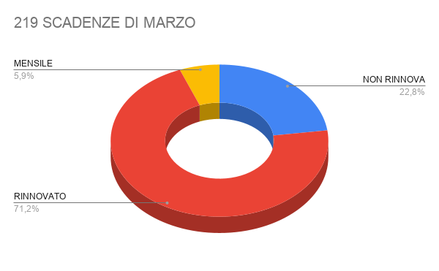
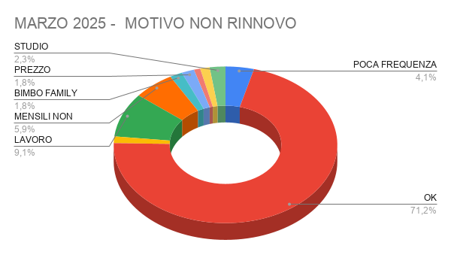

Data Scadenza Precedente | Data scadenza nuova | Esito | Motivo non rinnovo | Appuntamenti | Cognome | Nome | DOVRA' PAGARE QUEST'ANNO | Età | Tipo Abbonamento Precedente | Tipo Abbonamento Nuovo | Durata | Periodo | Importo precedente | Importo Nuovo | Differenza | Quota iscrizione | Motivazione differenza pagata anno precedente | Venditore precedente
01/03/2025 |  | NON RINNOVA | POCA FREQUENZA | troppo impegnato tra lavoro e studio | Angieri | Edoardo |  | 24 | GYM UNDER 25 |  | 12 | M | 808 |  | -808 |  |  | Cattafesta Ylenia
01/03/2025 | 01/03/2026 | RINNOVATO | OK |  | Barbera | Giuseppe |  | 20 | GOLD UNDER 20 | GYM UNDER 30 | 12 | M | 780 | 828 | 48 |  |  | Cattafesta Ylenia
01/03/2025 | 01/03/2026 | RINNOVATO | OK |  | Camerana | Vittoria |  | 42 | 1.5 SILVER FOR FAMILY OVER 35 | 1.5 SILVER FOR FAMILY OVER 35 | 12 | M | 1550 | 1550 | 0 |  |  | Margherita Di Mauro
01/03/2025 |  | NON RINNOVA | SALUTE |  | Canella | Mara |  | 75 | 2.4 SWIM INDOOR OVER 35 |  | 12 | M | 994 |  | -994 |  |  | Cattafesta Ylenia
01/03/2025 | 01/03/2026 | RINNOVATO | OK |  | De Leo | Cristina |  | 57 | 1.5 SILVER FOR FAMILY OVER 35 | 1.5 SILVER FOR FAMILY OVER 35 | 12 | M | 1500 | 1550 | 50 |  |  | Margherita Di Mauro
01/03/2025 |  | NON RINNOVA | LAVORO | 19/02 non risp.cp 11/03 non risp .cp -12-03inviata mail.cp cambiato lavoro orari improponibili. rif. Loris | Del Duca | Ludovica |  | 26 | GOLD UNDER 25 |  | 12 | M | 948 |  | -948 |  |  | Loris Citterio
01/03/2025 | 01/03/2025 | RINNOVATO | OK |  | Gallarato | Enrico |  | 10 | GOLD UNDER 17 | GOLD UNDER 17 | 12 | M | 180.5 |  | -180.5 |  |  | Rita Oliverio
01/03/2025 | 01/04/2025 | RINNOVATO | OK | RECUPERO | Giorgio | Alessandro |  | 54 | 1.0 GOLD OVER 35 |  | 12 | M | 1990 |  | -1990 |  |  | Chiara Pautasso
...

APRILE 25
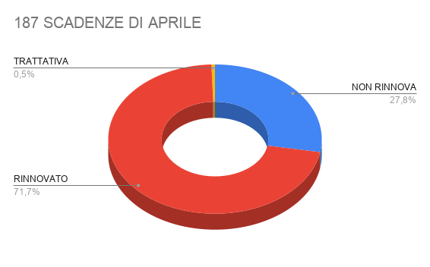
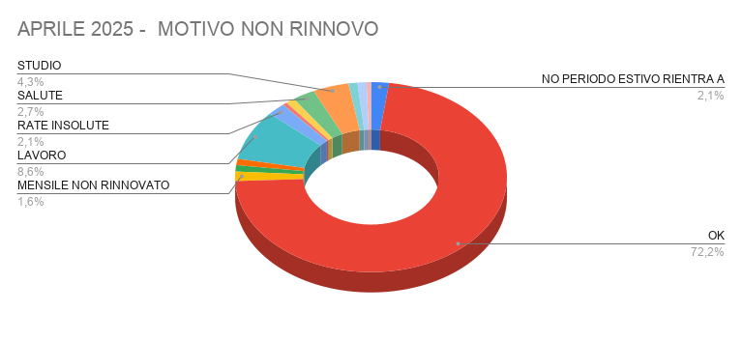

Data Scadenza Precedente | Data scadenza nuova | Esito | Motivo non rinnovo | Appuntamenti / Note | Cognome | Nome | DOVRA' PAGARE QUEST'ANNO | Età | Tipo Abbonamento Precedente | Tipo Abbonamento Nuovo | Durata | Periodo | Importo precedente | Importo Nuovo | Differenza | Quota iscrizione | Motivazione differenza pagata anno precedente | Venditore precedente | Venditore Nuovo | Motivazione
01/04/2025 |  | NON RINNOVA | NO PERIODO ESTIVO RIENTRA A SETTEMBRE |  | Belforte | Mauro |  | 71 | 2.4 SWIM INDOOR OVER 35 |  | 6 | M | 594 |  | -594 |  |  | Margherita Di Mauro |  | Rinnovo iscrizione
01/04/2025 | 03/07/2025 | RINNOVATO | OK |  | Bocca | Valentina |  | 22 | GOLD UNDER 25 | GOLD UNDER 25 3 mesi | 12 | M | 600 | 387 | -213 |  | motivi di studio | Margherita Di Mauro | Margherita Di Mauro | Rinnovo iscrizione
01/04/2025 | 01/05/2025 | RINNOVATO | OK | RECUPERO | Boffa Pedro | Amedeo |  | 15 | GOLD UNDER 17 |  | 12 | M | 509 |  | -509 |  |  | Cattafesta Ylenia |  | Nuova iscrizione
01/04/2025 | 01/05/2025 | RINNOVATO | OK | RECUPERO | Boffa Pedro | Pierluca |  | 50 | 1.4 SILVER OVER 35 |  | 12 | M | 1602 |  | -1602 |  |  | Cattafesta Ylenia |  | Nuova iscrizione
01/04/2025 | 01/05/2025 | RINNOVATO | OK |  | D'angiò | Alessia |  | 21 | RICORRENTE FLEX GOLD U25 CAMPUS SAA | RICORRENTE FLEX GOLD U25 CAMPUS SAA | 1 | M | 63 | 89 | 26 |  |  | Lorella Gravante |  | Nuova iscrizione
01/04/2025 |  | NON RINNOVA | MENSILE NON RINNOVATO |  | De Simone | Michele |  | 72 | 1.0 GOLD OVER 35 |  | 1 | M | 99 |  | -99 |  |  | Cattafesta Ylenia |  | Nuova iscrizione
01/04/2025 | 01/04/2026 | RINNOVATO | OK |  | Giorgio | Alessandro |  | 54 | 1.0 GOLD OVER 35 | 1.0 GOLD OVER 35 | 12 | M | 1990 | 1990 | 0 |  |  | Chiara Pautasso | Margherita Di Mauro | Rinnovo iscrizione
...

MAGGIO 25
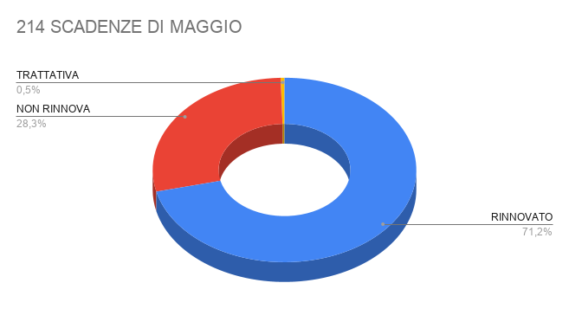
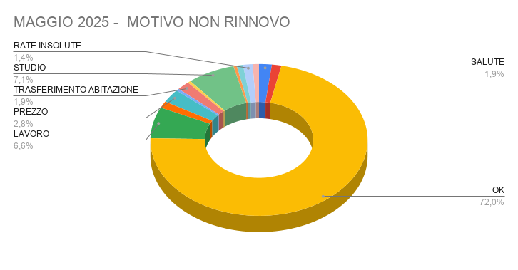

Data Scadenza Precedente | Data scadenza nuova | Esito | Motivo non rinnovo | Appuntamenti | Cognome | Nome | DOVRA' PAGARE QUEST'ANNO | Età | Tipo Abbonamento Precedente | Tipo Abbonamento Nuovo | Durata | Periodo | Importo precedente | Importo Nuovo | Differenza | Quota iscrizione | Motivazione differenza pagata anno precedente | Venditore precedente | Venditore Nuovo | Motivazione
01/05/2025 | 01/05/2026 | RINNOVATO | OK | DATO PREVENTIVO | B.c. Carl Srls Brocanelli | Claudio |  | 57 | 1.4 SILVER OVER 35 |  | 12 | M | € 1,896.00 |  | -€ 1,896.00 |  |  | Cattafesta Ylenia |  | Nuova iscrizione
01/05/2025 |  | NON RINNOVA | SALUTE |  | Bianco | Francesca |  | 58 | 2.4 SWIM INDOOR OVER 35 |  | 12 | M | € 1,018.00 |  | -€ 1,018.00 |  |  | Loris Citterio |  | Nuova iscrizione
01/05/2025 |  | NON RINNOVA | SALUTE | GRAVI PROBLEMI DI SALUTE | Boffa Pedro | Amedeo |  | 15 | PROMOZIONI |  | 1 | M | € 0.00 |  | € 0.00 |  |  | Cattafesta Ylenia
01/05/2025 |  | NON RINNOVA | BIMBO FAMILY |  | Boffa Pedro | Pierluca |  | 50 | PROMOZIONI |  | 1 | M | € 0.00 |  | € 0.00 |  |  | Cattafesta Ylenia
01/05/2025 | 01/05/2026 | RINNOVATO | OK |  | Bruera | Lucia |  | 79 | 1.9 MORNING GOLD OVER 35 |  | 12 | M | € 1,180.00 |  | -€ 1,180.00 |  |  | Danilo Mazzeo |  | Rinnovo iscrizione
01/05/2025 |  | NON RINNOVA | LAVORO | NON STA FREQUENTANDO LAVORO | Bud | Julieta |  | 43 | 1.6 SILVER PARTNER OVER 35 |  | 12 | M | € 1,650.00 |  | -€ 1,650.00 |  |  | Margherita Di Mauro |  | Rinnovo iscrizione
01/05/2025 | 01/06/2026 | RINNOVATO | OK | RECUPERO | Burets | Darya |  | 39 | 1.8 SPECIAL CLUB 12M OVER 35 |  | 12 | M | € 1,550.00 |  | -€ 1,550.00 |  |  | Margherita Di Mauro |  | Rinnovo iscrizione
01/05/2025 | 01/06/2025 | RINNOVATO | OK | DA CHIAMARE | D'angiò | Alessia |  | 21 | RICORRENTE FLEX GOLD U25 CAMPUS SAA | RICORRENTE FLEX GOLD U25 CAMPUS SAA | 1 | M | € 89.00 | € 89.00 | -€ 89.00 |  |  | Cattafesta Ylenia |  | Rinnovo iscrizione
01/05/2025 |  | NON RINNOVA | RIENTRA A SETTEMBRE |  | Garlatti Costa | Gabriella |  | 84 | 1.9 MORNING GOLD OVER 35 |  | 12 | M | € 1,280.00 |  | -€ 1,280.00 |  |  | Cattafesta Ylenia |  | Nuova iscrizione
...

GIUGNO 25
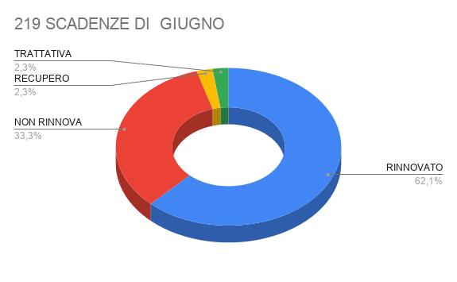
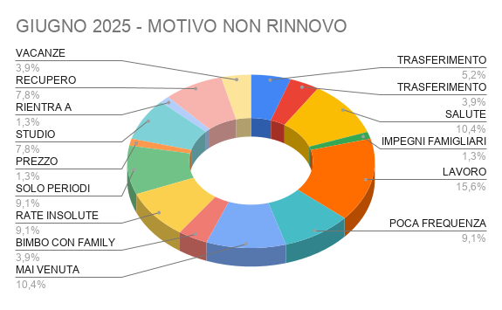

Data Scadenza Precedente | Data scadenza nuova | Esito | Motivo non rinnovo | Appuntamenti | Cognome | Nome | DOVRA' PAGARE QUEST'ANNO | Età | Tipo Abbonamento Precedente | Tipo Abbonamento Nuovo | Durata | Periodo | Importo precedente | Importo Nuovo | Differenza | Quota iscrizione | Motivazione differenza pagata anno precedente | Venditore precedente | Venditore Nuovo
01/06/2025 | 01/06/2026 | RINNOVATO |  |  | Burets | Darya |  | 39 | 1.8 SPECIAL CLUB 12M OVER 35 | SILVER OVER 35 | 12 | M | € 1,550 | € 1,650 | € 100 |  |  | Margherita Di Mauro | Chiara Pautasso
01/06/2025 | 01/07/2026 | RINNOVATO |  |  | D'angiò | Alessia |  | 21 | RICORRENTE FLEX GOLD U25 CAMPUS SAA | RICORRENTE FLEX GOLD U25 CAMPUS SAA | 1 | M | € 89 | € 89 | € 0 |  |  | Chiara Pautasso
01/06/2025 | 01/06/2026 | RINNOVATO |  |  | Martucci | Mario |  | 76 | 1.4 SILVER OVER 35 | SILVER OVER 35 | 12 | M | € 1,750 | € 1,750 | € 0 |  |  | Francesca Perrone | Margherita Di Mauro
01/06/2025 | 30/06/2025 | RINNOVATO |  |  | Puppo | Simone |  | 25 | RICORRENTE FLEX GOLD U25 CAMPUS SAA | RICORRENTE FLEX GOLD U25 CAMPUS SAA | 1 | M | € 89 | € 89 | € 0 |  |  | Cattafesta Ylenia
02/06/2025 | 16/09/2025 | RINNOVATO |  | 2025-06-09Passa in questi giorni | Guastamacchia | Carmela |  | 77 | 1.4 SILVER OVER 35 | MORNING 3 MESI | 6 | M | € 1,096 | € 400 | -€ 696 |  |  | Cattafesta Ylenia | Chiara Pautasso
02/06/2025 |  | NON RINNOVA | TRASFERIMENTO ABITAZIONE | trasferisce in crocetta sta valutando.. no sa se andare in virgin | Guzzo | Andrea | SI | 35 | SILVER UNDER 35 |  | 12 | M | € 1,168 |  | -€ 1,168 |  |  | Cattafesta Ylenia
02/06/2025 | 02/07/2025 | RINNOVATO |  |  | Mantovani | Maria Luisa |  | 82 | 1.4 SILVER OVER 35 |  | 12 | M | € 1,750 |  | -€ 1,750 |  |  | Loris Citterio
...

LUGLIO 25
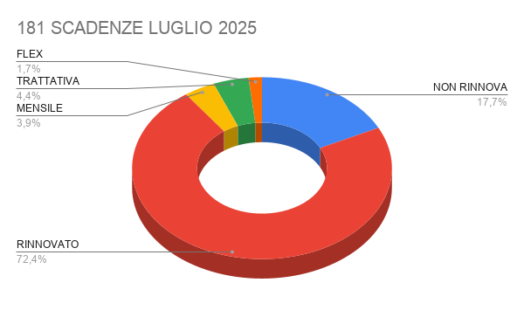
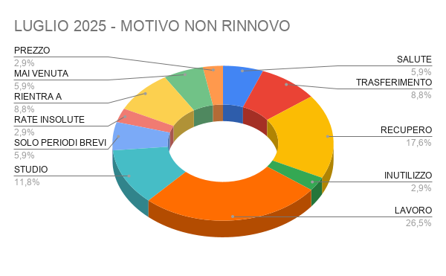

Data Scadenza Precedente | Data scadenza nuova | Esito | Motivo non rinnovo | Appuntamenti | Cognome | Nome | DOVRA' PAGARE QUEST'ANNO | Età | Tipo Abbonamento Precedente | Tipo Abbonamento Nuovo | Durata | Periodo | Importo precedente | Importo Nuovo | Differenza | Quota iscrizione | Motivazione differenza pagata anno precedente | Venditore precedente | Venditore Nuovo | Motivazione | PagamentoRID | RinnovoAutomatico
01/07/2025 |  | NON RINNOVA | SALUTE | problemi di cervicale sta facendo tutti i controlli, pensa al rinnovo a settembre.cp | Balan | Mariana |  | 53 | 1.7 GYM OVER 35 |  | 12 | M | 1018 |  |  |  |  | Cattafesta Ylenia |  | Nuova iscrizione | Rid Carta | NO
01/07/2025 | 01/07/2026 | RINNOVATO |  |  | Boldetti | Giorgio |  | 79 | 1.0 GOLD OVER 35 | 1.0 GOLD OVER 35 | 12 | M | 1900 | 1900 |  |  |  | Chiara Pautasso | Chiara Pautasso | Rinnovo iscrizione | NO RID | NO
01/07/2025 | 01/08/2025 | RINNOVATO |  |  | D'angiò | Alessia |  | 21 | RICORRENTE FLEX GOLD U25 CAMPUS SAA | RICORRENTE FLEX GOLD U25 CAMPUS SAA | 1 | M | 89 | 89 |  |  |  | Chiara Pautasso |  | Rinnovo iscrizione | Rid Carta | SI
01/07/2025 | 01/07/2026 | RINNOVATO |  |  | Fieni | Viviana |  | 48 | 1.4 SILVER OVER 35 | 1.4 SILVER OVER 35 | 12 | M | 1750 | 1750 |  |  |  | Chiara Pautasso | Chiara Pautasso | Nuova iscrizione | NO RID | NO
01/07/2025 | 01/07/2026 | RINNOVATO |  | 20/06 chiamato per il rinnovo.cp | Gennarelli | Gianluca |  | 62 | 1.4 SILVER OVER 35 |  | 12 | M | 1750 |  |  |  |  | Margherita Di Mauro |  | Rinnovo iscrizione | NO RID | NO
01/07/2025 |  | RINNOVATO |  |  | Solerio | Emanuele |  | 19 | GOLD UNDER 25 |  | 12 | M | 830 |  |  |  |  | Cattafesta Ylenia |  | Nuova iscrizione | NO RID | NO
02/07/2025 | 02/07/2026 | RINNOVATO |  | 18/06 tel occupato.cp | Allocco | Gabriele |  | 16 | GOLD UNDER 17 | GOLD UNDER 17 | 12 | M | 628 | 828 |  |  |  | Cattafesta Ylenia | Marghertia Di Mauro | Nuova iscrizione | NO RID | NO
02/07/2025 |  | NON RINNOVA | TRASFERIMENTO ABITAZIONE | trasferito in collina verso pecetto è un po' scomodo a venire. ma i servizi tutto ok | Corona | Fabio |  | 21 | GOLD UNDER 25 |  | 12 | M | 948 |  |  |  |  | Cattafesta Ylenia |  | Nuova iscrizione | NO RID | NO
02/07/2025 | 02/07/2026 | RINNOVATO |  |  | Mantovani | Maria Luisa |  | 82 | PROMOZIONI | SILVER OVER 35 | 1 | M | 0 | 1650 |  |  |  | Loris Citterio | Marghertia Di Mauro | Nuova iscrizione | NO RID | NO
02/07/2025 | 02/07/2026 | RINNOVATO | RECUPERO |  | Margaryan | Paytsar |  | 34 | SILVER UNDER 35 |  | 12 | M | 1018 |  |  |  |  | Chiara Pautasso |  | Rinnovo iscrizione | NO RID | NO
...

AGOSTO 25
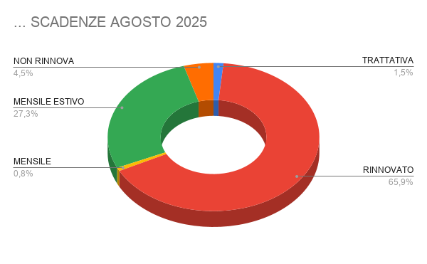
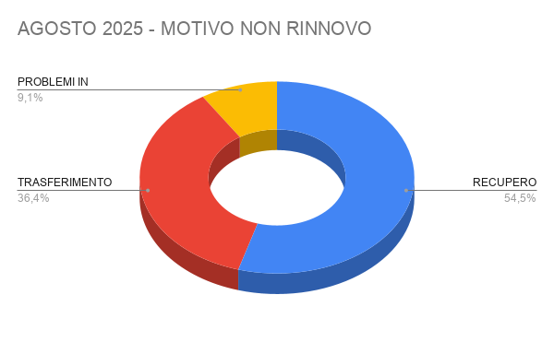

Data Scadenza Precedente | Data scadenza nuova | Esito | Motivo non rinnovo | Appuntamenti | Cognome | Nome | DOVRA' PAGARE QUEST'ANNO | Età | Tipo Abbonamento Precedente | Tipo Abbonamento Nuovo | Durata | Periodo | Importo precedente | Importo Nuovo | Differenza | Quota iscrizione | Motivazione differenza pagata anno precedente | Venditore precedente | Venditore Nuovo
01/08/2025 |  | RINNOVATO |  |  | Caputo | Vanessa |  | 33 | 2.8 SUMMER 1M OVER 35 |  | 1 | M | 250 |  |  |  |  | Cattafesta Ylenia
01/08/2025 |  | RINNOVATO |  |  | D'angiò | Alessia |  | 21 | RICORRENTE FLEX GOLD U25 CAMPUS SAA | RICORRENTE FLEX GOLD U25 CAMPUS SAA | 1 | M | 89 | 89 |  |  |  | Chiara Pautasso
01/08/2025 |  | TRATTATIVA |  |  | Donnini | Silvia |  | 65 | 1.4 SILVER OVER 35 |  | 12 | M | 1700 |  |  |  |  | Cattafesta Ylenia
01/08/2025 | 01/09/2026 | RINNOVATO |  | app.to 30/7 | Fere' | Francesca |  | 53 | 1.0 GOLD OVER 35 |  | 12 | M | 1650 |  |  |  |  | Margherita Di Mauro
01/08/2025 | 01/08/2026 | RINNOVATO |  |  | Mazzoleni | Danilo |  | 53 | 1.2 GOLD FOR FAMILY*1 TENNIS OVER 35 |  | 12 | M | 1450 |  |  |  |  | Margherita Di Mauro
01/08/2025 | 01/08/2026 | RINNOVATO |  |  | Pastore | Alessandra |  | 70 | 1.2 GOLD FOR FAMILY*1 TENNIS OVER 35 |  | 12 | M | 1450 |  |  |  |  | Margherita Di Mauro
02/08/2025 | 02/10/2025 | RINNOVATO | RECUPERO |  | Casamassima | Antonio |  | 66 | 1.4 SILVER OVER 35 |  | 12 | M | 1750 |  |  |  |  | Margherita Di Mauro
02/08/2025 |  | MENSILE |  |  | Cazzola | Alessandro |  | 11 | GOLD UNDER 13 |  | 1 | M | 125 |  |  |  |  | Danilo Mazzeo
02/08/2025 | 02/08/2026 | RINNOVATO |  |  | Quadrino | Maria Silvia |  | 46 | 1.4 SILVER OVER 35 |  | 12 | M | 1996 |  |  |  |  | Cattafesta Ylenia
...

SETTEMBRE 25
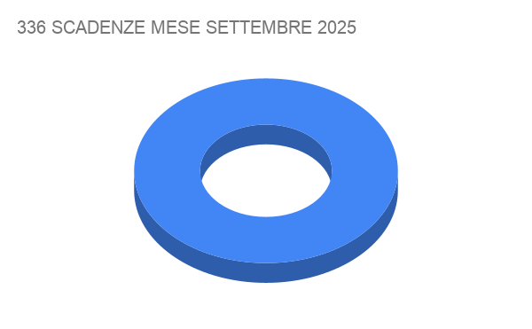
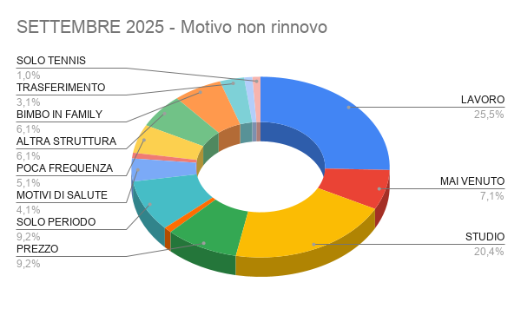

Data Scadenza Precedente | Data scadenza nuova | Esito | Motivo non rinnovo | Appuntamenti | Cognome | Nome | DOVRA' PAGARE QUEST'ANNO | Età | Tipo Abbonamento Precedente | Tipo Abbonamento Nuovo | Durata | Periodo | Importo precedente | Importo Nuovo | Differenza | Quota iscrizione | Motivazione differenza pagata anno precedente | Venditore precedente | Venditore Nuovo
01/09/2025 |  | NON RINNOVA | LAVORO |  | Bertagnoli | Enrico |  | 54 | 1.7 GYM OVER 35 |  | 12 | M | 815 |  |  |  |  | Loris Citterio
...

OTTOBRE 25
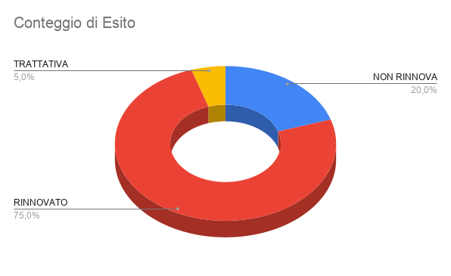
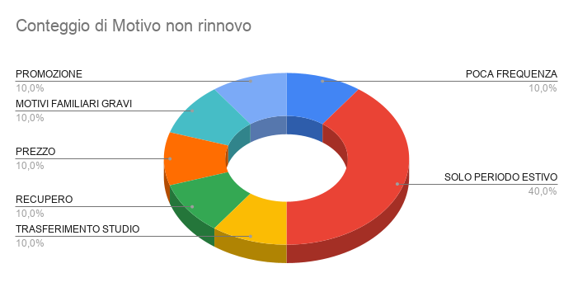

\ | Data Scadenza Precedente | Data scadenza nuova | Esito | Motivo non rinnovo | Note non rinnovo | Cognome | Nome | DOVRA' PAGARE QUEST'ANNO | Età | Tipo Abbonamento Precedente | Tipo Abbonamento Nuovo | Durata | Periodo | Importo precedente | Importo Nuovo | Differenza | Quota iscrizione | Motivazione differenza pagata anno precedente | Venditore precedente | Venditore Nuovo
...

NOVEMBRE 25
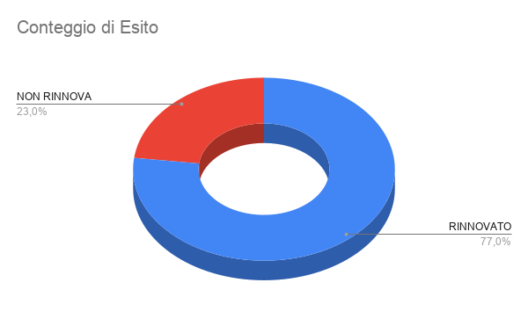
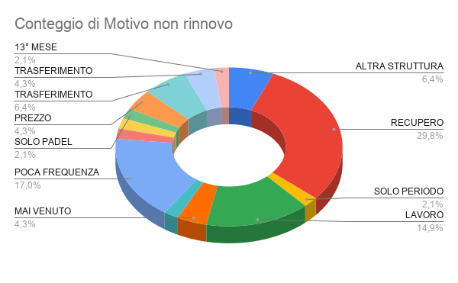

VENDITE ASSEGNATE | Data Scadenza Precedente | Data scadenza nuova | Esito | Motivo non rinnovo | Note non rinnovo | Cognome | Nome | DOVRA' PAGARE QUEST'ANNO | Età | Tipo Abbonamento Precedente | Tipo Abbonamento Nuovo | Durata | Periodo | Importo precedente | Importo Nuovo | Differenza | Quota iscrizione | Motivazione differenza pagata anno precedente | Venditore precedente | Venditore Nuovo
LUIGI | 01/11/2025 | 2026-11-01 | RINNOVATO |  |  | Annaloro | Loredana |  | 62 | 1.4 SILVER OVER 35 |  | 12 | M | € 1,996 |  |  |  |  | Cattafesta Ylenia
FRANCESCA | 01/11/2025 | 01/11/2026 | RINNOVATO |  |  | Belforte | Paola |  | 69 | 2.4 SWIM INDOOR OVER 35 | 1.8 SWIM INDOOR OVER 35 | 12 | M | € 1,018 | € 1,188 |  |  |  | Margherita Di Mauro
SARA | 01/11/2025 |  | NON RINNOVA | ALTRA STRUTTURA | va in un altro posto vicino a casa | Graglia | Simone |  | 37 | 1.7 GYM OVER 35 |  | 12 | M | € 1,018 |  |  |  |  | Margherita Di Mauro
MARGHE CUSTOMER | 01/11/2025 | 01/11/2026 | RINNOVATO |  |  | Pizzi | Francesco |  | 73 | 1.9 MORNING GOLD OVER 35 |  | 12 | M | € 1,320 |  |  |  |  | Chiara Pautasso
MARGHE | 01/11/2025 | 01/11/2026 | RINNOVATO |  |  | Voglino | Rosanna |  | 80 | 1.4 SILVER OVER 35 |  | 12 | M | € 1,846 |  |  |  |  | Margherita Di Mauro
FRANCESCA | 01/11/2025 | 2026-11-01 | RINNOVATO |  |  | Piccionne | Stefano |  | 48 | GOLD OVER 35 | 1.3 SILVER OVER 35 | 12 | M | € 1,900 | € 1,800 |  |  |  | Cattafesta Ylenia
FRANCESCA | 02/11/2025 | 2025-12-02 | RINNOVATO | RECUPERO | aveva sospeso abbonamento per un mese | Bonassin | Ludovica |  | 22 | GOLD UNDER 25 | GOLD UNDER 25 | 12 | M | € 948 | mese in più |  |  |  | Chiara Pautasso
SARA | 02/11/2025 | 2026-11-02 | RINNOVATO |  |  | Bruschetti | Cecilia Sofia |  | 24 | GOLD UNDER 25 |  | 12 | M | € 1,048 | € 948 |  |  |  | Sara Agnoletto | Sara Agnoletto
MARGHE | 02/11/2025 | 02/11/2026 | RINNOVATO |  | NR | Casamassima | Antonio |  | 66 | 1.4 SILVER OVER 35 |  | 12 | M | € 1,750 |  |  |  |  | Margherita Di Mauro
CHIARA | 02/11/2025 | 02/11/2026 | RINNOVATO |  | passa rinnovare il 28/11 | Saracco | Martina |  | 33 | SILVER UNDER 35 |  | 12 | M | € 1,018 |  |  |  |  | Chiara Pautasso
MARGHE | 02/11/2025 | 2026-11-02 | RINNOVATO |  | APPUNTAMENTO | Satta | Gian Marco |  | 77 | 1.9 MORNING GOLD OVER 35 |  | 12 | M | € 1,180 |  |  |  |  | Margherita Di Mauro
...

DICEMBRE 25
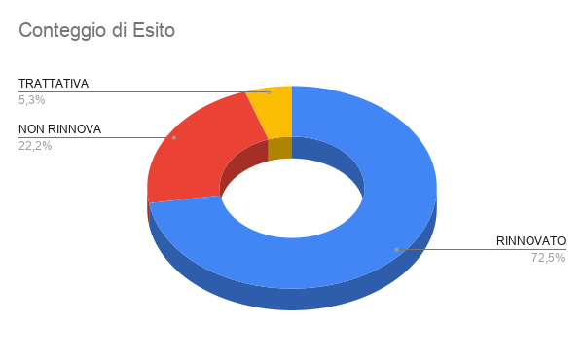
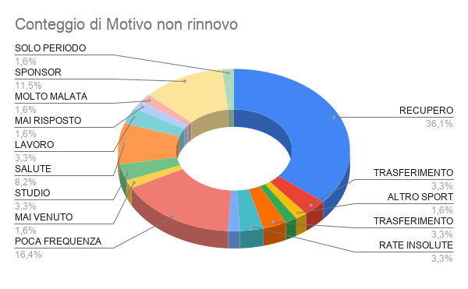

VENDITE ASSEGNATE | Data Scadenza Precedente | Data scadenza nuova | Esito | Motivo non rinnovo | Note non rinnovo | Cognome | Nome | DOVRA' PAGARE QUEST'ANNO | Età | Tipo Abbonamento Precedente | Tipo Abbonamento Nuovo | Durata | Periodo | Importo precedente | Importo Nuovo | Differenza | Quota iscrizione | Motivazione differenza pagata anno precedente | Venditore precedente | Venditore Nuovo
 | 01/12/2025 | 01/01/2026 | RINNOVATO |  |  | D'angiò | Alessia |  | 21 | RICORRENTE FLEX GOLD U25 CAMPUS SAA |  | 1 | M | 89 |  |  |  |  | Rinnovo Automatico
MARGHE | 01/12/2025 |  | RINNOVATO | RECUPERO |  | Morbelli | Margherita |  | 18 | GOLD UNDER 17 |  | 12 | M | 390 |  |  |  |  | Margherita Di Mauro
MARGHE | 01/12/2025 |  | RINNOVATO | RECUPERO |  | Morbelli | Maria Cristina |  | 57 | 1.5 SILVER FOR FAMILY OVER 35 |  | 12 | M | 1550 |  |  |  |  | Margherita Di Mauro
LUIGI | 01/12/2025 | 2026-12-01 | RINNOVATO |  |  | Piemontesi | Franco |  | 68 | 1.4 SILVER OVER 35 |  | 12 | M | 1750 |  |  |  |  | Margherita Di Mauro
MARGHE CUSTOMER | 02/12/2025 | 2026-12-02 | RINNOVATO |  |  | Bonassin | Ludovica |  | 22 | GOLD UNDER 25 |  | 12 | M | 948 |  |  |  |  | Chiara Pautasso
MARGHE F | 15/12/2025 |  | RINNOVATO |  |  | Cosimetti | Matteo |  | 28 | FLEX UNDER 30 GYM |  | 1 | M | 79 |  |  |  |  | Rinnovo Automatico
MARGHE | 02/12/2025 | 02/12/2026 | RINNOVATO |  |  | D'aversa | Massimo |  | 57 | 1.0 GOLD OVER 35 |  | 12 | M | 2329 |  |  |  |  | Margherita Di Mauro
MARGHE CUSTOMER | 02/12/2025 |  | RINNOVATO | RECUPERO |  | Margaryan | Paytsar |  | 34 | SILVER UNDER 35 |  | 12 | M | 1018 |  |  |  |  | Chiara Pautasso
MARGHE CUSTOMER | 02/12/2025 |  | NON RINNOVA | TRASFERIMENTO ABITAZIONE |  | Scarpinati | Livio |  | 26 | GOLD UNDER 25 |  | 12 | M | 948 |  |  |  |  | Chiara Pautasso
 | 02/12/2025 |  | NON RINNOVA |  | RATE NON CARICATE | Tarozzo | Elio |  | 24 | FLEX UNDER 30 SILVER |  | 1 | M | 89 |  |  |  |  | Rinnovo Automatico
MARGHE CUSTOMER | 03/12/2025 |  | NON RINNOVA | TRASFERIMENTO ABITAZIONE | ALBA | Alberighi | Laura Sophie |  | 23 | GOLD UNDER 25 |  | 12 | M | 948 |  |  |  |  | Cattafesta Ylenia
MARGHE CUSTOMER | 03/12/2025 |  | RINNOVATO | RECUPERO |  | Balla | Laura |  | 56 | 1.7 GYM OVER 35 |  | 12 | M | 1018 |  |  |  |  | Cattafesta Ylenia
FRANCY | 03/12/2025 |  | NON RINNOVA | ALTRO SPORT | NON HA PIU' VOGLIA, ABB.TO IN CORSO | Carbone | Martina |  | 16 | TRIATHLON ACADEMY UNDER 20 |  | 12 | M | 400 |  |  |  |  | Chiara Pautasso
...

AZIONISTI 25
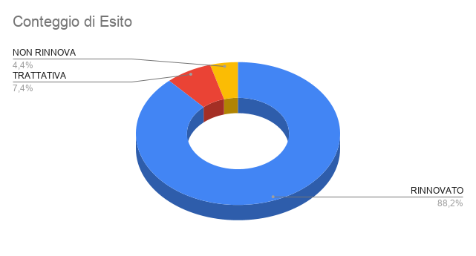
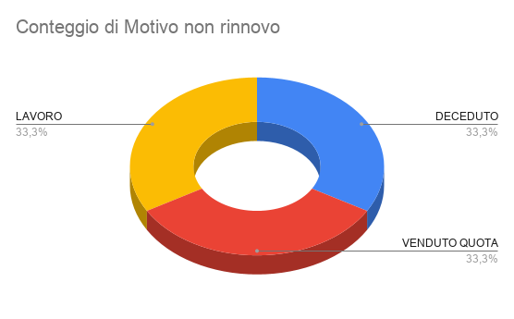

VENDITE ASSEGNATE | Data Scadenza Precedente | Data scadenza nuova | Esito | Motivo non rinnovo | Note non rinnovo | Cognome | Nome | DOVRA' PAGARE QUEST'ANNO | Età | Tipo Abbonamento Precedente | Tipo Abbonamento Nuovo | Durata | Periodo | Importo precedente | Importo Nuovo | Differenza | Quota iscrizione | Motivazione differenza pagata anno precedente | Venditore precedente | Venditore Nuovo | Motivazione
MARGHE | 31/12/2025 | 2026-12-31 | RINNOVATO |  |  | Alberi | Federico |  | 86 | MEMBER CLUB |  | 12 | M | 1500 |  |  |  |  | Margherita Di Mauro |  | Rinnovo iscrizione
MARGHE | 2025-12-31 | 2026-12-31 | RINNOVATO |  |  | Bargnani | Didia |  | 60 | MEMBER CLUB PARTNER |  | 12 | M | 1630 |  |  |  |  | Margherita Di Mauro |  | Rinnovo iscrizione
MARGHE | 2025-12-31 | 2026-12-31 | RINNOVATO |  |  | Bianco | Luigi |  | 82 | MEMBER CLUB |  | 12 | M | 1530 |  |  |  |  | Margherita Di Mauro |  | Rinnovo iscrizione
MARGHE | 2025-12-31 | 2026-12-31 | RINNOVATO |  |  | Blaettler | Martha |  | 82 | MEMBER CLUB |  | 12 | M | 1530 |  |  |  |  | Margherita Di Mauro |  | Rinnovo iscrizione
MARGHE | 2025-12-31 |  | TRATTATIVA |  | CI PENSA PERCHE' NON STA FREQUENTANDO | Botta | Daniela |  | 69 | MEMBER CLUB |  | 12 | M | 1450 |  |  |  |  | Margherita Di Mauro |  | Rinnovo iscrizione
FRANCY | 2025-12-31 | 2026-12-31 | RINNOVATO |  |  | Carminati | Fabrizia |  | 74 | MEMBER CLUB |  | 12 | M | 1530 |  |  |  |  | Chiara Pautasso |  | Rinnovo iscrizione
SARA | 2025-12-31 | 2026-12-31 | RINNOVATO |  |  | Carraro | Umberto |  | 80 | MEMBER CLUB |  | 12 | M | 1530 |  |  |  |  | Margherita Di Mauro |  | Rinnovo iscrizione
LUIGI | 2025-12-31 | 2026-12-31 | RINNOVATO |  |  | Casartelli | Luciano |  | 63 | MEMBER CLUB |  | 12 | M | 1530 |  |  |  |  | Chiara Pautasso |  | Rinnovo iscrizione
CHIARA | 2025-12-31 |  | TRATTATIVA |  | ci pensa se rinnovare perchè non è tutelato al bar prchè fanno i pettegoli, giovanna le ha rispsoto male per una cottura, scritto mail al responsabile perche' ha aggiunto il tonno anziche mettere la salsa della sera precedente ha aperto il tonno.ha conservato le mail chiedeva scusa durando ok laurent no per figlio | Centioni | Domenico |  | 82 | MEMBER CLUB |  | 12 | M | 1530 |  |  |  |  | Margherita Di Mauro |  | Rinnovo iscrizione
FRANCY | 2025-12-31 | 2026-12-31 | RINNOVATO |  |  | Cerutti | Federica |  | 56 | MEMBER CLUB | SWIM INDOOR | 12 | M | 1500 |  |  |  |  | Margherita Di Mauro |  | Rinnovo iscrizione
MARGHE | 31/12/2025 | 2026-12-31 | RINNOVATO |  |  | Cerutti | Fulvio |  | 63 | MEMBER CLUB |  | 12 | M | 1530 |  |  |  |  | Margherita Di Mauro |  | Rinnovo iscrizione
MARGHE | 31/12/2025 | 2026-12-31 | RINNOVATO |  |  | Colacicco | Donato |  | 80 | MEMBER CLUB |  | 12 | M | 1000 |  |  |  |  | Margherita Di Mauro |  | Rinnovo iscrizione
LUIGI | 2025-12-31 | 2027-12-31 | RINNOVATO |  |  | Colombino | Antonio |  | 64 | MEMBER CLUB |  | 12 | M | 1530 |  |  |  |  | Margherita Di Mauro |  | Rinnovo iscrizione
MARGHE | 2025-12-31 | 2026-12-31 | RINNOVATO |  |  | Cristini | Mario |  | 78 | MEMBER CLUB |  | 12 | M | 1000 |  |  |  |  | Margherita Di Mauro |  | Rinnovo iscrizione
MARGHE | 2025-12-31 | 2026-12-31 | RINNOVATO |  |  | Curci | Antonio |  | 71 | MEMBER CLUB |  | 12 | M | 1530 |  |  |  |  | Margherita Di Mauro |  | Rinnovo iscrizione
MARGHE | 2025-12-31 | 2026-12-31 | RINNOVATO |  |  | Dolino | Franco |  | 73 | MEMBER CLUB |  | 12 | M | 1530 |  |  |  |  | Chiara Pautasso |  | Rinnovo iscrizione
...

GENNAIO 26

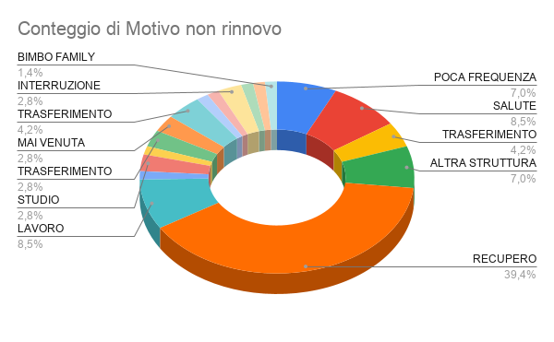

 |  | 195 LEAVERS
Data Scadenza Precedente | VENDITE ASSEGNATE | Data Scadenza Precedente | Data scadenza nuova | Esito | Motivo non rinnovo | Note non rinnovo | Cognome | Nome | DOVRA' PAGARE QUEST'ANNO | Età | Tipo Abbonamento Precedente | Tipo Abbonamento Nuovo | Durata | Periodo | Importo precedente | Importo Nuovo | Differenza | Quota iscrizione | Motivazione differenza pagata anno precedente | Venditore precedente | Venditore Nuovo
01/01/2026 | SARA | 01/01/2026 |  | NON RINNOVA | POCA FREQUENZA |  | Nebiolo Vietti | Pietro |  | 46 | 1.1 GOLD OVER 35 |  | 12 | M | 2090 |  |  |  |  | Cattafesta Ylenia
03/01/2026 | SARA | 03/01/2026 |  | NON RINNOVA | SALUTE | tendinite al braccio | Vergnano | Margherita |  | 53 | 1.3 SILVER OVER 35 |  | 12 | M | 1750 |  |  |  |  | Margherita Di Mauro
05/01/2026 | SARA | 05/01/2026 | 05/01/2027 | RINNOVATO |  |  | Accossato | Marco |  | 59 | 1.5 GYM OVER 35 |  | 3 | M | 447 | 1138 |  |  |  | Chiara Pautasso
04/01/2026 | SARA | 04/01/2026 |  | NON RINNOVA | TRASFERIMENTO STUDIO |  | Conan | Maxime Antoine |  | 28 | 1.2-SILVER UNDER 35 |  | 12 | M | 1018 |  |  |  |  | Sara Agnoletto
06/01/2026 | SARA F | 06/01/2026 |  | NON RINNOVA | ALTRA STRUTTURA | parlato con il marito dice che non sonon più interessati a frequentare | Balcazar | Paola |  | 43 | SILVER FOR FAMILY |  | 12 | M | 0 |  |  |  |  | Cattafesta Ylenia
16/01/2026 | MARGHE CUSTOMER | 16/01/2026 | 16/01/2027 | RINNOVATO |  |  | Arcamone | Camilla Olivia |  | 12 | GOLD UNDER 17 |  | 12 | M | 0 |  |  |  |  | Margherita Di Mauro
16/01/2026 | MARGHE CUSTOMER | 16/01/2026 | 16/01/2027 | RINNOVATO |  |  | Arcamone | Nicolas |  | 8 | GOLD UNDER 17 |  | 12 | M | 0 |  |  |  |  | Margherita Di Mauro
17/01/2026 | MARGHE | 17/01/2026 | 17/01/2027 | RINNOVATO |  |  | Arcamone | Michele |  | 67 | 2.1-CLUB EXCLUSIVE |  | 12 | M | 3200 |  |  |  |  | Margherita Di Mauro
...

FEBBRAIO 2026
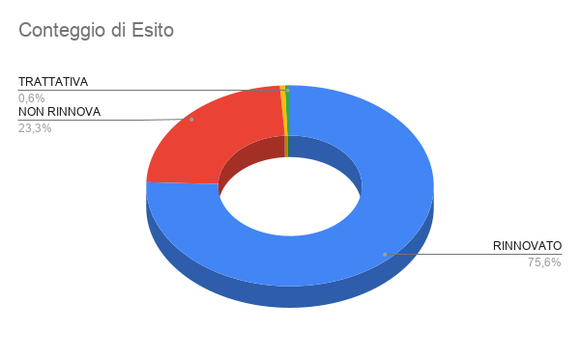
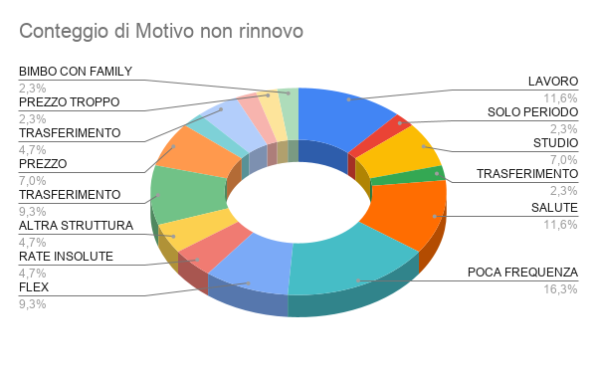

 |  |  | LEAVERS 176
VENDITE ASSEGNATE | Data Scadenza Precedente | Data scadenza nuova | Esito | Motivo non rinnovo | Note non rinnovo | Cognome | Nome | Importo precedente | Età | Tipo Abbonamento Precedente | Tipo Abbonamento Nuovo | Durata | Periodo | Importo precedente | Importo Nuovo | Differenza | Quota iscrizione | Motivazione differenza pagata anno precedente | Venditore precedente | Venditore Nuovo
MARGHE CUSTOMER | 01/02/2026 |  | RINNOVATO |  |  | Bertoletti | Maria Tersa Federica | 0 | 73 | PROMOZIONI |  | 1 | M | 0 |  |  |  |  | Cattafesta Ylenia
MARGHE | 01/02/2026 |  | NON RINNOVA | LAVORO |  | Camoletto | Stefania | 1946 | 43 | 1.3 SILVER OVER 35 |  | 12 | M | 1946 |  |  |  |  | Cattafesta Ylenia
FLEX | 01/02/2026 |  | RINNOVATO |  |  | D'angiò | Alessia | 89 | 22 | 3-FLEX UNDER 25 GOLD (SAA) |  | 1 | M | 89 |  |  |  |  | Rinnovo Automatico
CHIARA | 01/02/2026 | 09/05/2026 | RINNOVATO | SOLO PERIODO ESTIVO | al rientro pensa di fare i 3 mesi al mattino partita oggi 27/01 per il kenya | Gandiglio | Adriana | 1846 | 68 | 1.3 SILVER OVER 35 |  | 12 | M | 1846 |  |  |  |  | Margherita Di Mauro
MARGHE CUSTOMER | 01/02/2026 | 01/02/2027 | RINNOVATO |  | passerà il 31/01 dopo visita medica | Graziano | Daniele | 948 | 30 | 1.2-SILVER UNDER 30 |  | 12 | M | 948 |  |  |  |  | Chiara Pautasso
SARA | 01/02/2026 | 01/02/2027 | RINNOVATO |  |  | Riva | Bruno | 1018 | 32 | 1.1-GOLD UNDER 30 |  | 12 | M | 1018 | 1258 |  |  |  | Chiara Pautasso
CHIARA | 02/02/2026 | 02/02/2027 | RINNOVATO |  |  | Costantini | Mario | 1750 | 54 | 1.3 SILVER OVER 35 |  | 12 | M | 1750 |  |  |  |  | Chiara Pautasso
CHIARA | 02/02/2026 | 02/02/2027 | RINNOVATO |  |  | Franchini | Gabriele | 1100 | 15 | TRIATHLON ACADEMY |  | 12 | M | 1100 |  |  |  |  | Cattafesta Ylenia
MARGHE CUSTOMER | 02/02/2026 |  | NON RINNOVA | STUDIO | NR NR | Germano | Matilde | 948 | 23 | 1.2-SILVER UNDER 30 |  | 12 | M | 948 |  |  |  |  | Chiara Pautasso
...

MARZO 26

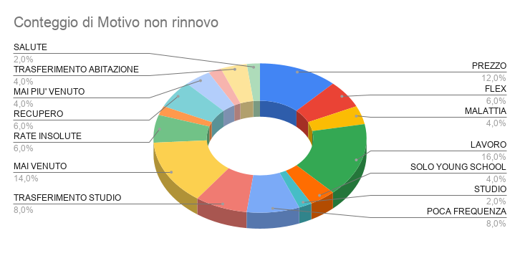

 |  |  | LEAVERS 195
VENDITE ASSEGNATE | Data Scadenza Precedente | Data scadenza nuova |  | Motivo non rinnovo | Note non rinnovo | Cognome | Nome | DOVRA' PAGARE QUEST'ANNO | Età | Tipo Abbonamento Precedente | Tipo Abbonamento Nuovo | Durata | Periodo | Importo precedente | Importo Nuovo | Differenza | Quota iscrizione | Motivazione differenza pagata anno precedente | Venditore precedente | Venditore Nuovo | Motivazione
FRANCY | 01/03/2026 | 01/03/2027 | RINNOVATO |  |  | Amorese | Giulio Pio | 17 |  |  | GOLD UNDER 17 | 12 | M | 928 |  |  |  |  | Cattafesta Ylenia |  | Nuova iscrizione
SARA | 01/03/2026 | 01/03/2027 | RINNOVATO |  | passa lunedì 2/03 | Barbera | Giuseppe | 21 |  |  | 1.3-GYM UNDER 30 | 12 | M | 828 | 828 |  |  |  | Sara Agnoletto |  | Rinnovo iscrizione
MARGHE | 01/03/2026 | 01/03/2027 | RINNOVATO |  |  | Camerana | Vittoria | 43 |  |  | SILVER FOR FAMILY | 12 | M | 1550 |  |  |  |  | Margherita Di Mauro |  | Rinnovo iscrizione
LUIGI | 01/03/2026 |  | NON RINNOVA | PREZZO | PER QUANTO POCO FREQUENTA | Celona | Franca | 71 |  | 1.5 GYM OVER 35 |  | 12 | M | 1168 |  |  |  |  | Cattafesta Ylenia |  | Nuova iscrizione
FLEX | 01/03/2026 |  | RINNOVATO | FLEX |  | D'angiò | Alessia | 22 |  | 3-FLEX UNDER 25 GOLD (SAA) |  | 1 | M | 89 |  |  |  |  | Rinnovo Automatico |  | Rinnovo iscrizione
MARGHE CUSTOMER | 01/03/2026 | 01/03/2027 | RINNOVATO |  |  | De Leo | Cristina | 58 |  | SILVER FOR FAMILY |  | 12 | M | 1550 |  |  |  |  | Margherita Di Mauro |  | Rinnovo iscrizione
...

APRILE 26
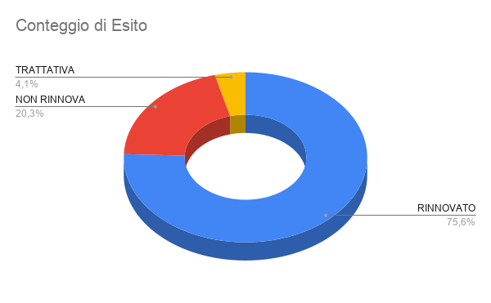
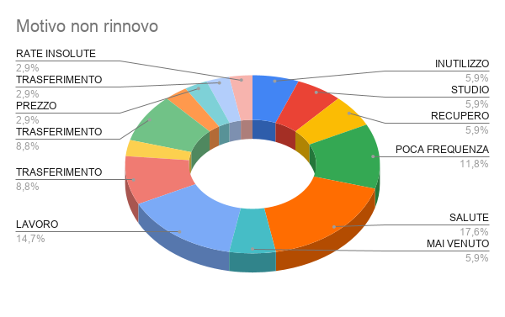

 |  |  | LEAVERS 172
VENDITE ASSEGNATE | Data Scadenza Precedente | Data scadenza nuova | Esito | Motivo non rinnovo |  | Note non rinnovo | Cognome | Nome | DOVRA' PAGARE QUEST'ANNO | Età | Tipo Abbonamento Precedente | Tipo Abbonamento Nuovo | Durata | Periodo | Importo precedente | Importo Nuovo | Differenza | Quota iscrizione | Motivazione differenza pagata anno precedente
SARA | 01/04/2026 | 01/04/2027 | RINNOVATO |  |  |  | Berno | Alessandro |  | 22 | 1.1-GOLD UNDER 30 |  | 12 | M | 1168 | 1080
SARA | 01/04/2026 | 01/04/2027 | RINNOVATO |  |  | app.to 9/03 | Bottek | Christian Gunter |  | 38 | SILVER FOR FAMILY | 1.3 SILVER OVER 35 | 12 | M | 3940 | 1750
SARA | 01/04/2026 | 01/04/2027 | RINNOVATO |  |  | app.to 9/03 | Bottek | Maximilian Thomas |  | 7 | GOLD UNDER 13 FAMILY | GOLD UNDER 13 FAMILY | 12 | M | 0 | 528
SARA | 01/04/2026 | 01/04/2027 | RINNOVATO |  |  | app.to 9/03 | Bottek | Silvia Katharina |  | 34 | SILVER FOR FAMILY | 1.2-SILVER UNDER 35 | 12 | M | 0 | 1138
 | 01/04/2026 | 2027-04-01 | RINNOVATO |  |  |  | D'angiò | Alessia |  | 22 | 3-FLEX UNDER 25 GOLD (SAA) |  | 1 | M | 89
CHIARA | 01/04/2026 | 01/04/2027 | RINNOVATO |  | 1950 | chiamato rinnova a scadenza | Giorgio | Alessandro |  | 55 | 1.1 GOLD OVER 35 |  | 12 | M | 1990
FRANCESCA | 01/04/2026 | 01/04/2027 | RINNOVATO |  |  |  | Lieto | Andrea |  | 37 | 1.2-SILVER UNDER 35 |  | 12 | M | 1138
MARGHE | 01/04/2026 | 01/04/2027 | RINNOVATO |  | 1800 |  | Marta | Marco Gianmaria |  | 64 | 1.3 SILVER OVER 35 |  | 12 | M | 1750
CHIARA | 01/04/2026 | 01/04/2027 | RINNOVATO |  |  |  | Petrini | Massimo Giulio |  | 70 | 1.5 GYM OVER 35 | 1.5 GYM OVER 35 | 12 | M | 1288 | 1138
...

MAGGIO 26
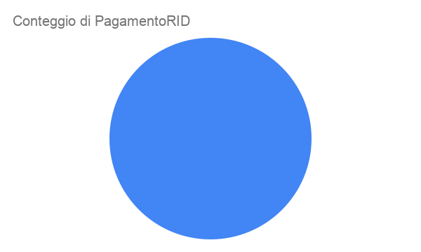

VENDITE ASSEGNATE | Data Scadenza Precedente | Data scadenza nuova | Esito | Motivo non rinnovo | Note non rinnovo | Cognome | Nome | DOVRA' PAGARE QUEST'ANNO | Età | Tipo Abbonamento Precedente | Tipo Abbonamento Nuovo | Durata | Periodo | Importo precedente | Importo Nuovo
...

